SAP連携イメージ
NBC（WBS基幹システム）及び外冷（Chainflow I）から受信するデータには、１レコードにつき最大８明細がセットされている。
Asteriaでは、明細ごとに１レコードとして出力し、SAPへ連携する。

 | 変換イメージ
 | WBS基幹システム/Chainflow Iからの受信データ（固定長）

 | インターフェース 識別 | ID | 拠点 コード | 冷蔵庫 コード | 事業所 コード | レコード内 明細件数 | 【明細1】 |  |  |  |  | 【明細2】 |  |  |  |  | 【明細3】 |  |  |  |  | 【明細4】 |  |  |  |  | 【明細5】 |  |  |  |  | 【明細6】 |  |  |  |  | 【明細7】 |  |  |  |  | 【明細8】 |  |  |  |  | 余白
 |  |  |  |  |  |  | 冷ロット № | 入庫日 | 在庫 ケース数 | 在庫 本数 | 定貫／ 不定貫 区分 | 冷ロット № | 入庫日 | 在庫 ケース数 | 在庫 本数 | 定貫／ 不定貫 区分 | 冷ロット № | 入庫日 | 在庫 ケース数 | 在庫 本数 | 定貫／ 不定貫 区分 | 冷ロット № | 入庫日 | 在庫 ケース数 | 在庫 本数 | 定貫／ 不定貫 区分 | 冷ロット № | 入庫日 | 在庫 ケース数 | 在庫 本数 | 定貫／ 不定貫 区分 | 冷ロット № | 入庫日 | 在庫 ケース数 | 在庫 本数 | 定貫／ 不定貫 区分 | 冷ロット № | 入庫日 | 在庫 ケース数 | 在庫 本数 | 定貫／ 不定貫 区分 | 冷ロット № | 入庫日 | 在庫 ケース数 | 在庫 本数 | 定貫／ 不定貫 区分
 | B019 | Z2 |  | 004000001 | 0482 | 5 | 1001 | 20260401 | 000011 | 000 | 0 | 1002 | 20260402 | 000012 | 000 | 1 | 1003 | 20260403 | 000013 | 000 | 0 | 1004 | 20260404 | 000014 | 000 | 0 | 1005 | 20260405 | 000015 | 000 | 1 |  | 00000000 | 000000 | 000 |  |  | 00000000 | 000000 | 000 |  |  | 00000000 | 000000 | 000
 | B019 | Z2 |  | 004000001 | 0054 | 1 | 2001 | 20260411 | 000021 | 000 | 0 |  | 00000000 | 000000 | 000 |  |  | 00000000 | 000000 | 000 |  |  | 00000000 | 000000 | 000 |  |  | 00000000 | 000000 | 000 |  |  | 00000000 | 000000 | 000 |  |  | 00000000 | 000000 | 000 |  |  | 00000000 | 000000 | 000

「レコード内明細件数」の値分の明細が格納されており、その件数分出力する
（数値+半角スペースの２桁）

 | Asteriaで以下のようににマッピング、ファイル出力し、SAPへ連携（tsv）

 | 共通配送先 | プラント コード | 冷ロット № | 入庫日 | 在庫 ケース 数 | 定貫／ 不定貫 区分
 | 24000001 | 1101 | 1001 | 20260401 | 11 | 0
 | 24000001 | 1101 | 1002 | 20260402 | 12 | 1
 | 24000001 | 1101 | 1003 | 20260403 | 13 | 0 |  | 受信１レコード目（明細５件）
 | 24000001 | 1101 | 1004 | 20260404 | 14 | 0
 | 24000001 | 1101 | 1005 | 20260405 | 15 | 1
 | 24000001 | 2201 | 2001 | 20260411 | 21 | 0 | → | 受信２レコード目（明細１件）

明細部でない項目は
入力の同一内容を出力する
（プラントコードは事業所コードから変換表にて変換セット）
明細からの出力
明細件数分、レコード出力する

20260424_起動バラメータ変数名変更
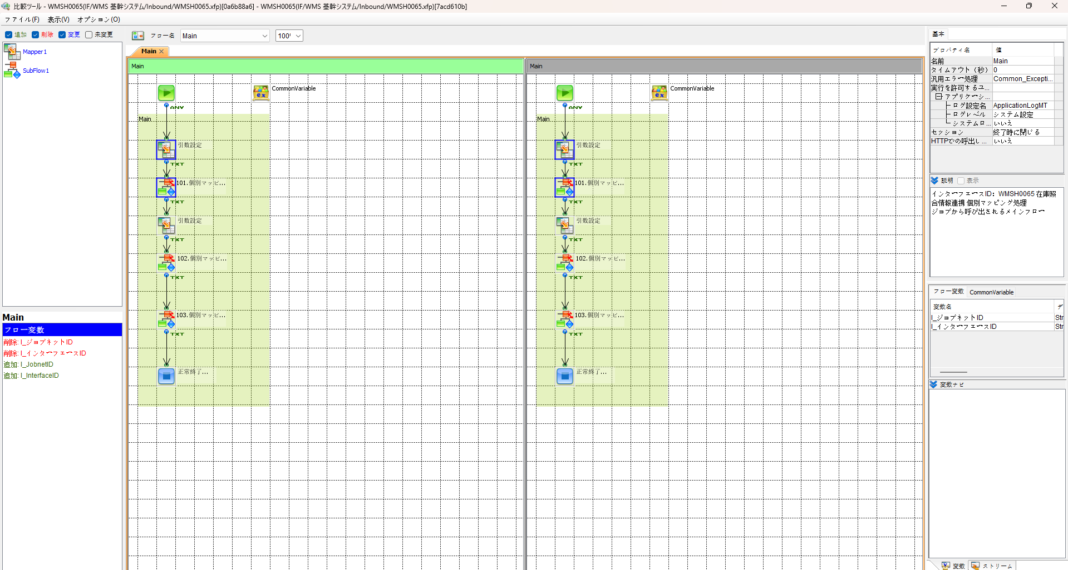
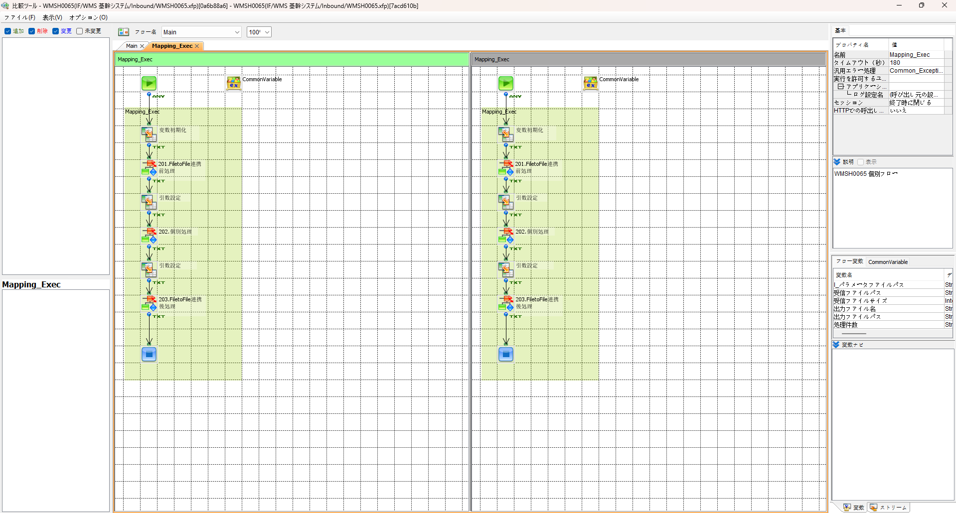

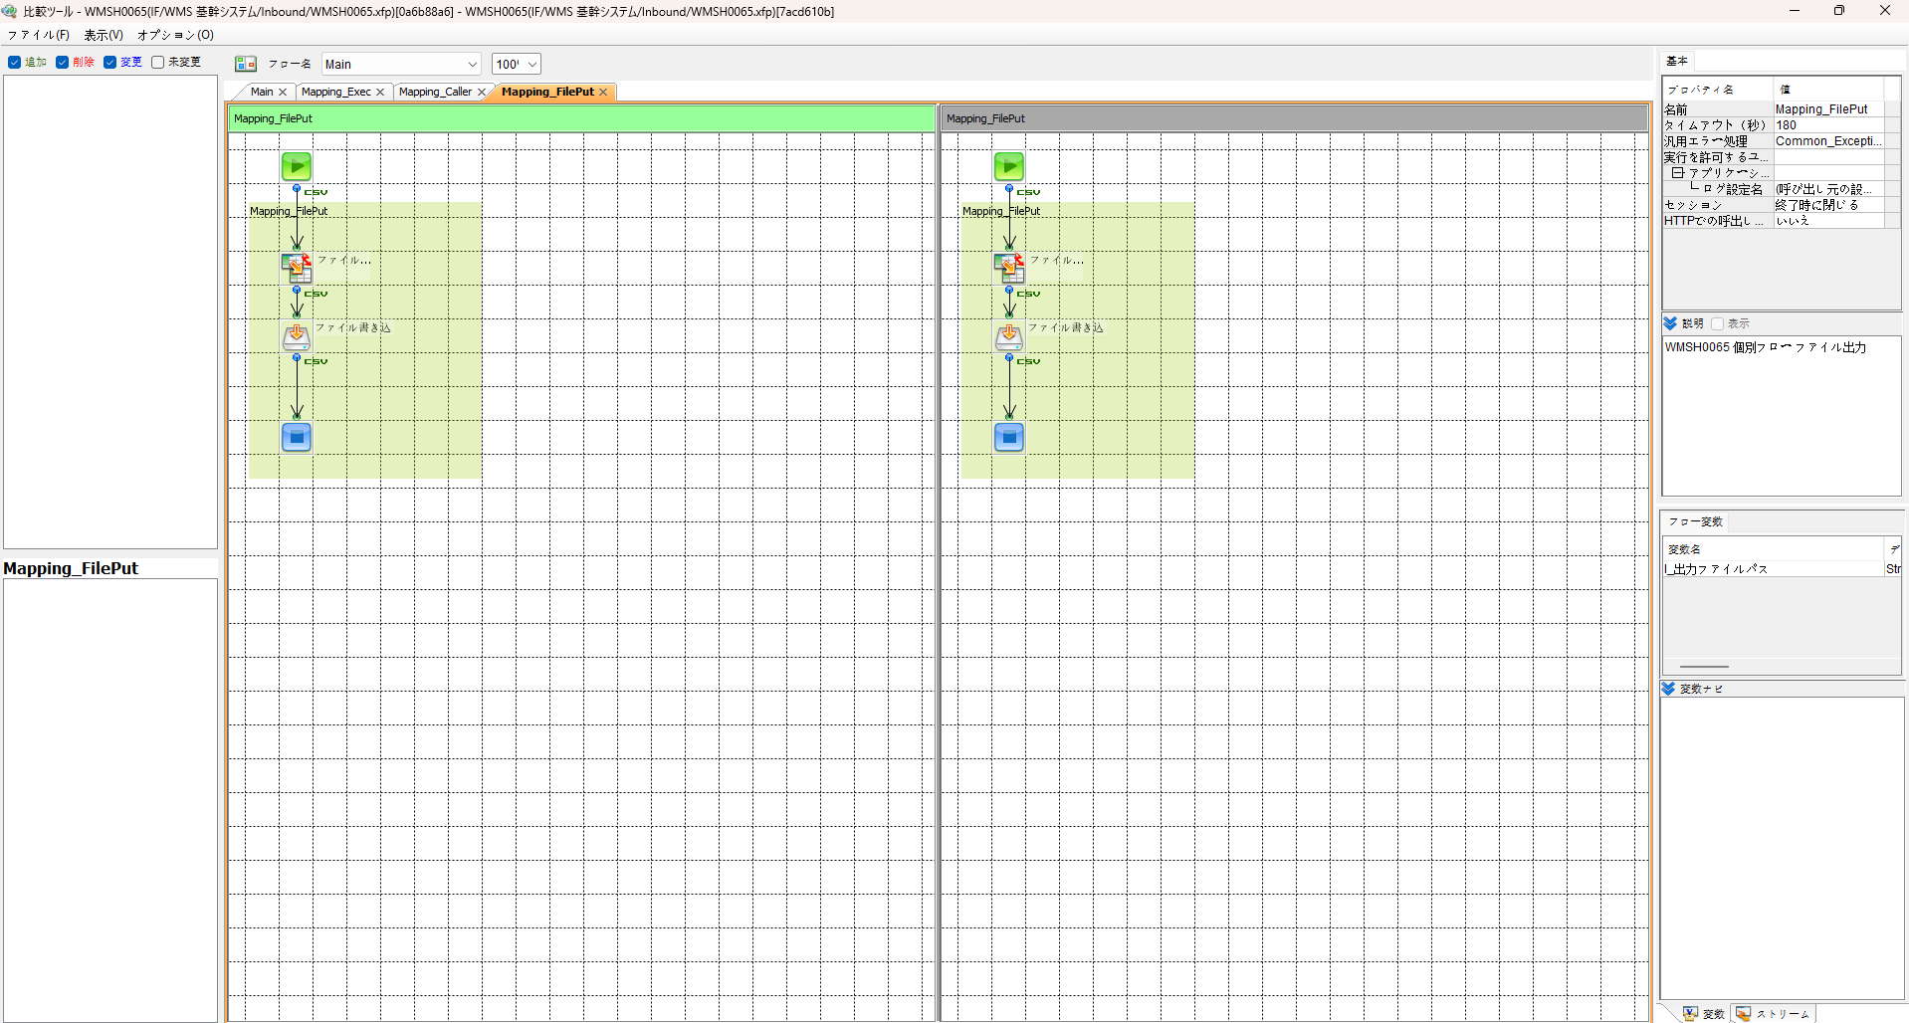
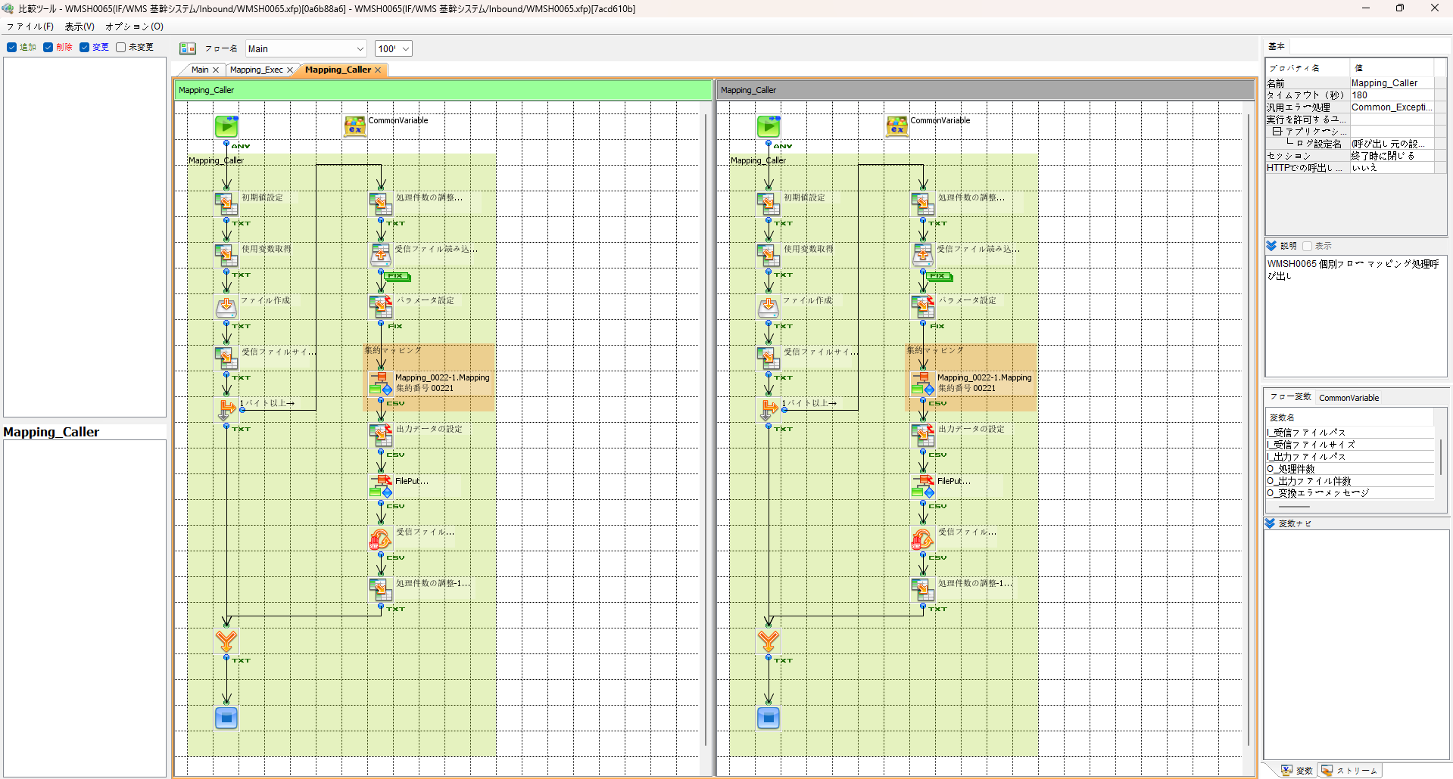

エビデンス(共通)
テスト実施

テストフロー
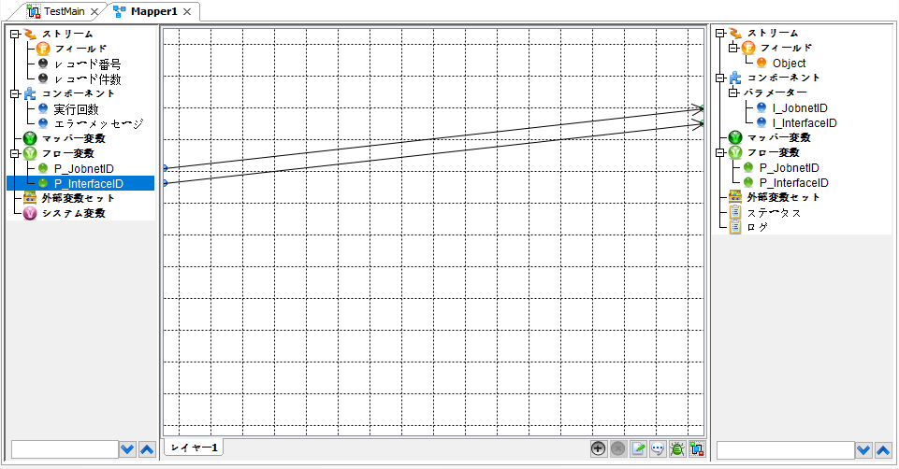


起動パラメータ.フロー変数を
WMSH0065.Mainのパラメータに受け渡す

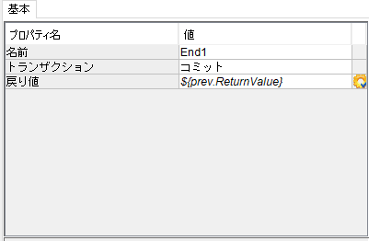

WMSH0065 Main の戻り値をテストフローの戻り値に設定

■1回目 正常系・1000件未満・ファイル送信前結合有無=false

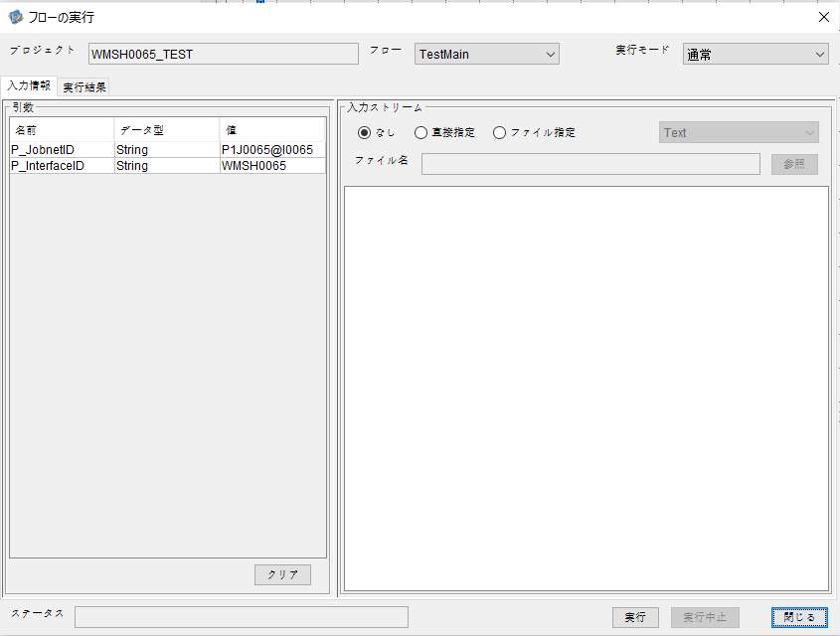
起動パラメータ
P_JobnetID=P1J0065@I0065
P_InterfaceID=WMSH0065

 |  | 実行結果
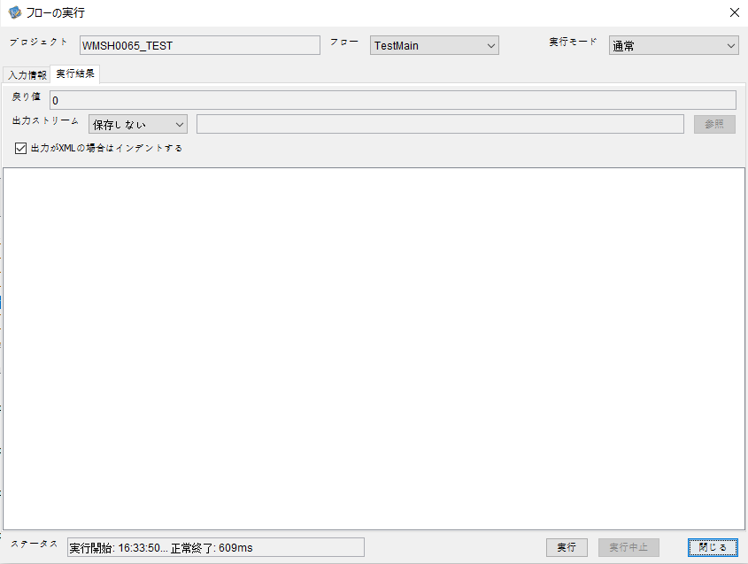

 | No.1-2-1

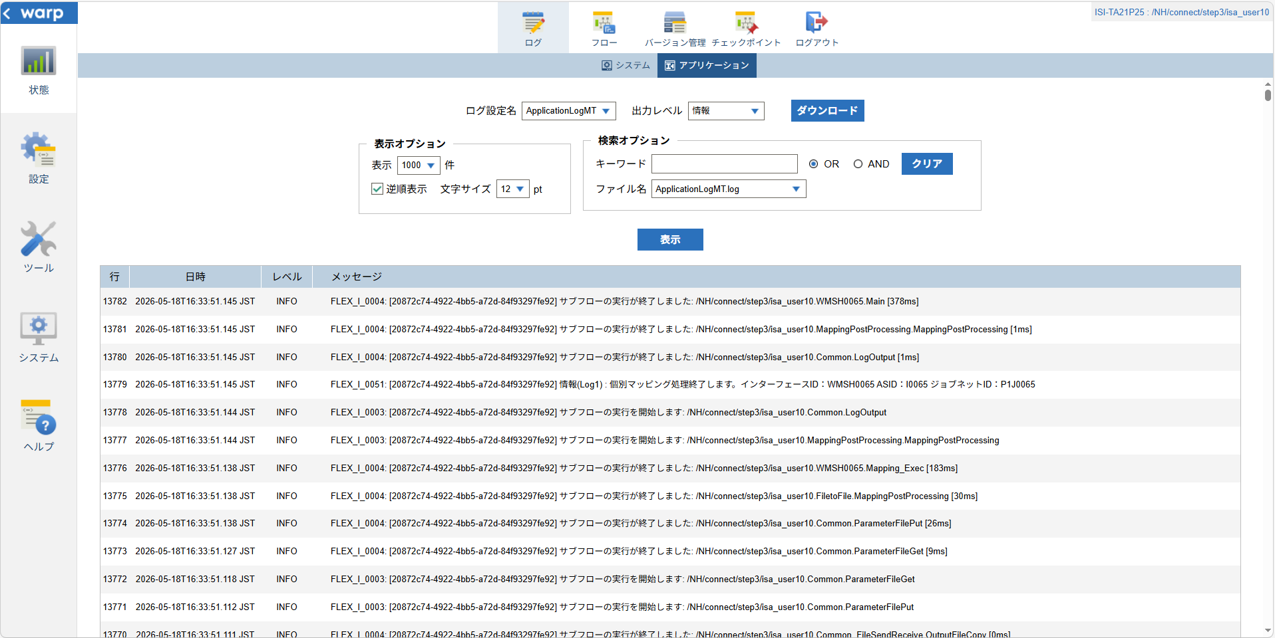

 | No.1-1-1

 |  | 行 | 日時 | レベル | メッセージ
 |  | 13732 | 2026-05-18T16:33:50.767 JST | INFO |  | FLEX_I_0003: [20872c74-4922-4bb5-a72d-84f93297fe92] サブフローの実行を開始します: /NH/connect/step3/isa_user10.WMSH0065.Main
 | No.2-1-1 | 13733 | 2026-05-18T16:33:50.823 JST | INFO |  | FLEX_I_0003: [20872c74-4922-4bb5-a72d-84f93297fe92] サブフローの実行を開始します: /NH/connect/step3/isa_user10.MappingPreProcessing.MappingPreProcessing
 |  | 13734 | 2026-05-18T16:33:50.834 JST | INFO |  | FLEX_I_0003: [20872c74-4922-4bb5-a72d-84f93297fe92] サブフローの実行を開始します: /NH/connect/step3/isa_user10.Common.LogOutput
 | No.2-2-1 | 13735 | 2026-05-18T16:33:50.835 JST | INFO |  | FLEX_I_0051: [20872c74-4922-4bb5-a72d-84f93297fe92] 情報(Log1) : 個別マッピング処理開始します。インターフェースID：WMSH0065 ASID：I0065 ジョブネットID：P1J0065
 |  | 13736 | 2026-05-18T16:33:50.835 JST | INFO |  | FLEX_I_0004: [20872c74-4922-4bb5-a72d-84f93297fe92] サブフローの実行が終了しました: /NH/connect/step3/isa_user10.Common.LogOutput [1ms]
 |  | 13737 | 2026-05-18T16:33:50.835 JST | INFO |  | FLEX_I_0003: [20872c74-4922-4bb5-a72d-84f93297fe92] サブフローの実行を開始します: /NH/connect/step3/isa_user10.Common.InputParameterCheck
 |  | 13738 | 2026-05-18T16:33:50.835 JST | INFO |  | FLEX_I_0004: [20872c74-4922-4bb5-a72d-84f93297fe92] サブフローの実行が終了しました: /NH/connect/step3/isa_user10.Common.InputParameterCheck [0ms]
 |  | 13739 | 2026-05-18T16:33:50.836 JST | INFO |  | FLEX_I_0003: [20872c74-4922-4bb5-a72d-84f93297fe92] サブフローの実行を開始します: /NH/connect/step3/isa_user10.Common.SettingInit
 |  | 13740 | 2026-05-18T16:33:50.853 JST | INFO |  | FLEX_I_0004: [20872c74-4922-4bb5-a72d-84f93297fe92] サブフローの実行が終了しました: /NH/connect/step3/isa_user10.Common.SettingInit [17ms]
 |  | 13741 | 2026-05-18T16:33:50.853 JST | INFO |  | FLEX_I_0003: [20872c74-4922-4bb5-a72d-84f93297fe92] サブフローの実行を開始します: /NH/connect/step3/isa_user10.Common.ParameterFileGet
 |  | 13742 | 2026-05-18T16:33:50.862 JST | INFO |  | FLEX_I_0004: [20872c74-4922-4bb5-a72d-84f93297fe92] サブフローの実行が終了しました: /NH/connect/step3/isa_user10.Common.ParameterFileGet [9ms]
 |  | 13743 | 2026-05-18T16:33:50.886 JST | INFO |  | FLEX_I_0003: [20872c74-4922-4bb5-a72d-84f93297fe92] サブフローの実行を開始します: /NH/connect/step3/isa_user10.Common_FileSendReceive.WorkFileDelete
 |  | 13744 | 2026-05-18T16:33:50.924 JST | INFO |  | FLEX_I_0004: [20872c74-4922-4bb5-a72d-84f93297fe92] サブフローの実行が終了しました: /NH/connect/step3/isa_user10.Common_FileSendReceive.WorkFileDelete [38ms]
 |  | 13745 | 2026-05-18T16:33:50.924 JST | INFO |  | FLEX_I_0003: [20872c74-4922-4bb5-a72d-84f93297fe92] サブフローの実行を開始します: /NH/connect/step3/isa_user10.Common.ParameterFileGet
 |  | 13746 | 2026-05-18T16:33:50.933 JST | INFO |  | FLEX_I_0004: [20872c74-4922-4bb5-a72d-84f93297fe92] サブフローの実行が終了しました: /NH/connect/step3/isa_user10.Common.ParameterFileGet [9ms]
 |  | 13747 | 2026-05-18T16:33:50.954 JST | INFO |  | FLEX_I_0003: [20872c74-4922-4bb5-a72d-84f93297fe92] サブフローの実行を開始します: /NH/connect/step3/isa_user10.Common_Conversion.GetConversionMst
 |  | 13748 | 2026-05-18T16:33:50.955 JST | INFO |  | FLEX_I_0004: [20872c74-4922-4bb5-a72d-84f93297fe92] サブフローの実行が終了しました: /NH/connect/step3/isa_user10.Common_Conversion.GetConversionMst [1ms]
 |  | 13749 | 2026-05-18T16:33:50.955 JST | INFO |  | FLEX_I_0004: [20872c74-4922-4bb5-a72d-84f93297fe92] サブフローの実行が終了しました: /NH/connect/step3/isa_user10.MappingPreProcessing.MappingPreProcessing [132ms]
 |  | 13750 | 2026-05-18T16:33:50.955 JST | INFO |  | FLEX_I_0003: [20872c74-4922-4bb5-a72d-84f93297fe92] サブフローの実行を開始します: /NH/connect/step3/isa_user10.WMSH0065.Mapping_Exec
 | No.3-1-1 | 13751 | 2026-05-18T16:33:51.003 JST | INFO |  | FLEX_I_0003: [20872c74-4922-4bb5-a72d-84f93297fe92] サブフローの実行を開始します: /NH/connect/step3/isa_user10.FiletoFile.MappingPreProcessing
 |  | 13752 | 2026-05-18T16:33:51.005 JST | INFO |  | FLEX_I_0003: [20872c74-4922-4bb5-a72d-84f93297fe92] サブフローの実行を開始します: /NH/connect/step3/isa_user10.Common.ParameterFileGet
 |  | 13753 | 2026-05-18T16:33:51.021 JST | INFO |  | FLEX_I_0004: [20872c74-4922-4bb5-a72d-84f93297fe92] サブフローの実行が終了しました: /NH/connect/step3/isa_user10.Common.ParameterFileGet [16ms]
 |  | 13754 | 2026-05-18T16:33:51.031 JST | INFO |  | FLEX_I_0003: [20872c74-4922-4bb5-a72d-84f93297fe92] サブフローの実行を開始します: /NH/connect/step3/isa_user10.Common.ParameterFilePut
 |  | 13755 | 2026-05-18T16:33:51.035 JST | INFO |  | FLEX_I_0003: [20872c74-4922-4bb5-a72d-84f93297fe92] サブフローの実行を開始します: /NH/connect/step3/isa_user10.Common.ParameterFileGet
 |  | 13756 | 2026-05-18T16:33:51.043 JST | INFO |  | FLEX_I_0004: [20872c74-4922-4bb5-a72d-84f93297fe92] サブフローの実行が終了しました: /NH/connect/step3/isa_user10.Common.ParameterFileGet [8ms]
 |  | 13757 | 2026-05-18T16:33:51.053 JST | INFO |  | FLEX_I_0004: [20872c74-4922-4bb5-a72d-84f93297fe92] サブフローの実行が終了しました: /NH/connect/step3/isa_user10.Common.ParameterFilePut [22ms]
 |  | 13758 | 2026-05-18T16:33:51.053 JST | INFO |  | FLEX_I_0004: [20872c74-4922-4bb5-a72d-84f93297fe92] サブフローの実行が終了しました: /NH/connect/step3/isa_user10.FiletoFile.MappingPreProcessing [50ms]
 |  | 13759 | 2026-05-18T16:33:51.054 JST | INFO |  | FLEX_I_0003: [20872c74-4922-4bb5-a72d-84f93297fe92] サブフローの実行を開始します: /NH/connect/step3/isa_user10.WMSH0065.Mapping_Caller
 | No.4-1-1 | 13760 | 2026-05-18T16:33:51.097 JST | INFO |  | FLEX_I_0003: [20872c74-4922-4bb5-a72d-84f93297fe92] サブフローの実行を開始します: /NH/connect/step3/isa_user10.Mapping_0022-1.Mapping
 | No.4-2-1 | 13761 | 2026-05-18T16:33:51.102 JST | INFO |  | FLEX_I_0004: [20872c74-4922-4bb5-a72d-84f93297fe92] サブフローの実行が終了しました: /NH/connect/step3/isa_user10.Mapping_0022-1.Mapping [5ms]
 |  | 13762 | 2026-05-18T16:33:51.102 JST | INFO |  | FLEX_I_0003: [20872c74-4922-4bb5-a72d-84f93297fe92] サブフローの実行を開始します: /NH/connect/step3/isa_user10.WMSH0065.Mapping_FilePut
 |  | 13763 | 2026-05-18T16:33:51.107 JST | INFO |  | FLEX_I_0004: [20872c74-4922-4bb5-a72d-84f93297fe92] サブフローの実行が終了しました: /NH/connect/step3/isa_user10.WMSH0065.Mapping_FilePut [5ms]
 |  | 13764 | 2026-05-18T16:33:51.107 JST | INFO |  | FLEX_I_0004: [20872c74-4922-4bb5-a72d-84f93297fe92] サブフローの実行が終了しました: /NH/connect/step3/isa_user10.WMSH0065.Mapping_Caller [53ms]
 | No.5-1-1 | 13765 | 2026-05-18T16:33:51.108 JST | INFO |  | FLEX_I_0003: [20872c74-4922-4bb5-a72d-84f93297fe92] サブフローの実行を開始します: /NH/connect/step3/isa_user10.FiletoFile.MappingPostProcessing
 |  | 13766 | 2026-05-18T16:33:51.109 JST | INFO |  | FLEX_I_0003: [20872c74-4922-4bb5-a72d-84f93297fe92] サブフローの実行を開始します: /NH/connect/step3/isa_user10.Common.LogOutput
 | No.5-3-1 | 13767 | 2026-05-18T16:33:51.110 JST | INFO |  | FLEX_I_0051: [20872c74-4922-4bb5-a72d-84f93297fe92] 情報(Log1) : ファイルを作成しました。インターフェースID：WMSH0065 ASID：I0065 ジョブネットID：P1J0065 ファイル名：WMSH0065_output.tsv 処理件数：1件
 |  | 13768 | 2026-05-18T16:33:51.110 JST | INFO |  | FLEX_I_0004: [20872c74-4922-4bb5-a72d-84f93297fe92] サブフローの実行が終了しました: /NH/connect/step3/isa_user10.Common.LogOutput [1ms]
 |  | 13769 | 2026-05-18T16:33:51.111 JST | INFO |  | FLEX_I_0003: [20872c74-4922-4bb5-a72d-84f93297fe92] サブフローの実行を開始します: /NH/connect/step3/isa_user10.Common_FileSendReceive.OutputFileCopy
 |  | 13770 | 2026-05-18T16:33:51.111 JST | INFO |  | FLEX_I_0004: [20872c74-4922-4bb5-a72d-84f93297fe92] サブフローの実行が終了しました: /NH/connect/step3/isa_user10.Common_FileSendReceive.OutputFileCopy [0ms]
 |  | 13771 | 2026-05-18T16:33:51.112 JST | INFO |  | FLEX_I_0003: [20872c74-4922-4bb5-a72d-84f93297fe92] サブフローの実行を開始します: /NH/connect/step3/isa_user10.Common.ParameterFilePut
 |  | 13772 | 2026-05-18T16:33:51.118 JST | INFO |  | FLEX_I_0003: [20872c74-4922-4bb5-a72d-84f93297fe92] サブフローの実行を開始します: /NH/connect/step3/isa_user10.Common.ParameterFileGet
 |  | 13773 | 2026-05-18T16:33:51.127 JST | INFO |  | FLEX_I_0004: [20872c74-4922-4bb5-a72d-84f93297fe92] サブフローの実行が終了しました: /NH/connect/step3/isa_user10.Common.ParameterFileGet [9ms]
 |  | 13774 | 2026-05-18T16:33:51.138 JST | INFO |  | FLEX_I_0004: [20872c74-4922-4bb5-a72d-84f93297fe92] サブフローの実行が終了しました: /NH/connect/step3/isa_user10.Common.ParameterFilePut [26ms]
 |  | 13775 | 2026-05-18T16:33:51.138 JST | INFO |  | FLEX_I_0004: [20872c74-4922-4bb5-a72d-84f93297fe92] サブフローの実行が終了しました: /NH/connect/step3/isa_user10.FiletoFile.MappingPostProcessing [30ms]
 |  | 13776 | 2026-05-18T16:33:51.138 JST | INFO |  | FLEX_I_0004: [20872c74-4922-4bb5-a72d-84f93297fe92] サブフローの実行が終了しました: /NH/connect/step3/isa_user10.WMSH0065.Mapping_Exec [183ms]
 | No.6-1-1 | 13777 | 2026-05-18T16:33:51.144 JST | INFO |  | FLEX_I_0003: [20872c74-4922-4bb5-a72d-84f93297fe92] サブフローの実行を開始します: /NH/connect/step3/isa_user10.MappingPostProcessing.MappingPostProcessing
 |  | 13778 | 2026-05-18T16:33:51.144 JST | INFO |  | FLEX_I_0003: [20872c74-4922-4bb5-a72d-84f93297fe92] サブフローの実行を開始します: /NH/connect/step3/isa_user10.Common.LogOutput
 |  | 13779 | 2026-05-18T16:33:51.145 JST | INFO |  | FLEX_I_0051: [20872c74-4922-4bb5-a72d-84f93297fe92] 情報(Log1) : 個別マッピング処理終了します。インターフェースID：WMSH0065 ASID：I0065 ジョブネットID：P1J0065
 |  | 13780 | 2026-05-18T16:33:51.145 JST | INFO |  | FLEX_I_0004: [20872c74-4922-4bb5-a72d-84f93297fe92] サブフローの実行が終了しました: /NH/connect/step3/isa_user10.Common.LogOutput [1ms]
 |  | 13781 | 2026-05-18T16:33:51.145 JST | INFO |  | FLEX_I_0004: [20872c74-4922-4bb5-a72d-84f93297fe92] サブフローの実行が終了しました: /NH/connect/step3/isa_user10.MappingPostProcessing.MappingPostProcessing [1ms]
 |  | 13782 | 2026-05-18T16:33:51.145 JST | INFO |  | FLEX_I_0004: [20872c74-4922-4bb5-a72d-84f93297fe92] サブフローの実行が終了しました: /NH/connect/step3/isa_user10.WMSH0065.Main [378ms]

 | No.3-2-1

 | No.7-1-1

 | No.5-4-1

■2回目 異常系・起動パラメータ不正

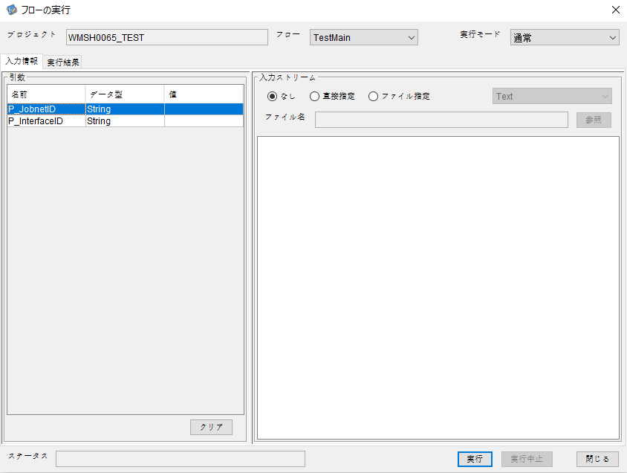
P_JobnetID=
P_InterfaceID=

 |  | 実行結果
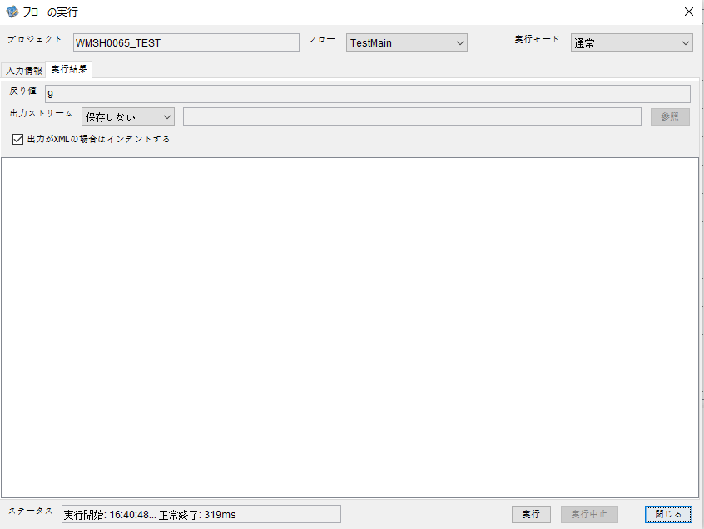

 | No.1-2-2
 | No.2-2-2

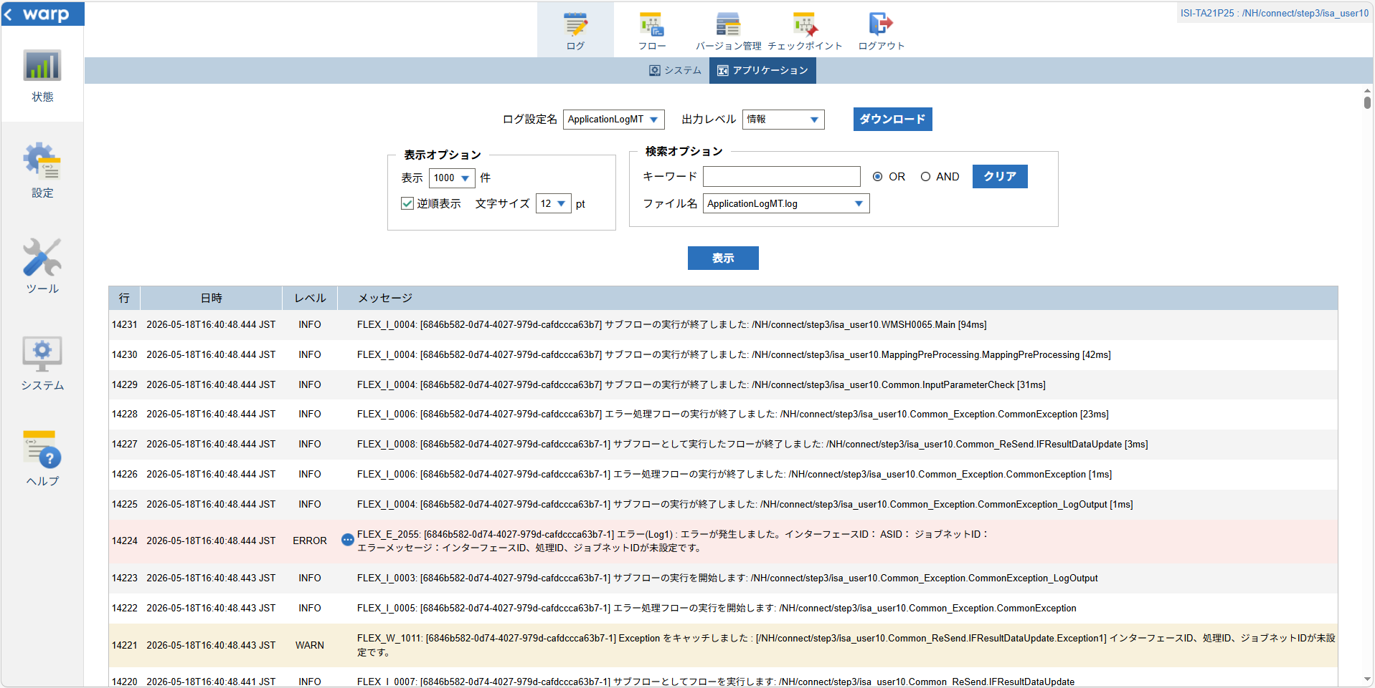

 |  |  | 行 | 日時 | レベル | メッセージ
 |  |  | 14209 | 2026-05-18T16:40:48.350 JST | INFO |  | FLEX_I_0003: [6846b582-0d74-4027-979d-cafdccca63b7] サブフローの実行を開始します: /NH/connect/step3/isa_user10.WMSH0065.Main
 |  |  | 14210 | 2026-05-18T16:40:48.402 JST | INFO |  | FLEX_I_0003: [6846b582-0d74-4027-979d-cafdccca63b7] サブフローの実行を開始します: /NH/connect/step3/isa_user10.MappingPreProcessing.MappingPreProcessing
 |  |  | 14211 | 2026-05-18T16:40:48.412 JST | INFO |  | FLEX_I_0003: [6846b582-0d74-4027-979d-cafdccca63b7] サブフローの実行を開始します: /NH/connect/step3/isa_user10.Common.LogOutput
 |  |  | 14212 | 2026-05-18T16:40:48.413 JST | INFO |  | FLEX_I_0051: [6846b582-0d74-4027-979d-cafdccca63b7] 情報(Log1) : 個別マッピング処理開始します。インターフェースID： ASID： ジョブネットID：
 |  |  | 14213 | 2026-05-18T16:40:48.413 JST | INFO |  | FLEX_I_0004: [6846b582-0d74-4027-979d-cafdccca63b7] サブフローの実行が終了しました: /NH/connect/step3/isa_user10.Common.LogOutput [1ms]
 |  |  | 14214 | 2026-05-18T16:40:48.413 JST | INFO |  | FLEX_I_0003: [6846b582-0d74-4027-979d-cafdccca63b7] サブフローの実行を開始します: /NH/connect/step3/isa_user10.Common.InputParameterCheck
 |  |  | 14215 | 2026-05-18T16:40:48.421 JST | WARN |  | FLEX_W_1011: [6846b582-0d74-4027-979d-cafdccca63b7] Exception をキャッチしました : [/NH/connect/step3/isa_user10.Common.InputParameterCheck.Exception1] インターフェースID、ジョブネットID、ASIDが未設定です。
 |  |  | 14216 | 2026-05-18T16:40:48.421 JST | INFO |  | FLEX_I_0005: [6846b582-0d74-4027-979d-cafdccca63b7] エラー処理フローの実行を開始します: /NH/connect/step3/isa_user10.Common_Exception.CommonException
 |  |  | 14217 | 2026-05-18T16:40:48.421 JST | INFO |  | FLEX_I_0003: [6846b582-0d74-4027-979d-cafdccca63b7] サブフローの実行を開始します: /NH/connect/step3/isa_user10.Common_Exception.CommonException_LogOutput
 |  |  | 14218 | 2026-05-18T16:40:48.422 JST | ERROR |  | FLEX_E_2055: [6846b582-0d74-4027-979d-cafdccca63b7] エラー(Log1) : エラーが発生しました。インターフェースID： ASID： ジョブネットID：
 |  |  | 14219 | 2026-05-18T16:40:48.422 JST | INFO |  | FLEX_I_0004: [6846b582-0d74-4027-979d-cafdccca63b7] サブフローの実行が終了しました: /NH/connect/step3/isa_user10.Common_Exception.CommonException_LogOutput [1ms]
 |  |  | 14220 | 2026-05-18T16:40:48.441 JST | INFO |  | FLEX_I_0007: [6846b582-0d74-4027-979d-cafdccca63b7-1] サブフローとしてフローを実行します: /NH/connect/step3/isa_user10.Common_ReSend.IFResultDataUpdate
 |  |  | 14221 | 2026-05-18T16:40:48.443 JST | WARN |  | FLEX_W_1011: [6846b582-0d74-4027-979d-cafdccca63b7-1] Exception をキャッチしました : [/NH/connect/step3/isa_user10.Common_ReSend.IFResultDataUpdate.Exception1] インターフェースID、処理ID、ジョブネットIDが未設定です。
 |  |  | 14222 | 2026-05-18T16:40:48.443 JST | INFO |  | FLEX_I_0005: [6846b582-0d74-4027-979d-cafdccca63b7-1] エラー処理フローの実行を開始します: /NH/connect/step3/isa_user10.Common_Exception.CommonException
 |  |  | 14223 | 2026-05-18T16:40:48.443 JST | INFO |  | FLEX_I_0003: [6846b582-0d74-4027-979d-cafdccca63b7-1] サブフローの実行を開始します: /NH/connect/step3/isa_user10.Common_Exception.CommonException_LogOutput
 |  |  | 14224 | 2026-05-18T16:40:48.444 JST | ERROR |  | FLEX_E_2055: [6846b582-0d74-4027-979d-cafdccca63b7-1] エラー(Log1) : エラーが発生しました。インターフェースID： ASID： ジョブネットID：

 |  |  | 14225 | 2026-05-18T16:40:48.444 JST | INFO |  | FLEX_I_0004: [6846b582-0d74-4027-979d-cafdccca63b7-1] サブフローの実行が終了しました: /NH/connect/step3/isa_user10.Common_Exception.CommonException_LogOutput [1ms]
 |  |  | 14226 | 2026-05-18T16:40:48.444 JST | INFO |  | FLEX_I_0006: [6846b582-0d74-4027-979d-cafdccca63b7-1] エラー処理フローの実行が終了しました: /NH/connect/step3/isa_user10.Common_Exception.CommonException [1ms]
 |  |  | 14227 | 2026-05-18T16:40:48.444 JST | INFO |  | FLEX_I_0008: [6846b582-0d74-4027-979d-cafdccca63b7-1] サブフローとして実行したフローが終了しました: /NH/connect/step3/isa_user10.Common_ReSend.IFResultDataUpdate [3ms]
 |  |  | 14228 | 2026-05-18T16:40:48.444 JST | INFO |  | FLEX_I_0006: [6846b582-0d74-4027-979d-cafdccca63b7] エラー処理フローの実行が終了しました: /NH/connect/step3/isa_user10.Common_Exception.CommonException [23ms]
 |  |  | 14229 | 2026-05-18T16:40:48.444 JST | INFO |  | FLEX_I_0004: [6846b582-0d74-4027-979d-cafdccca63b7] サブフローの実行が終了しました: /NH/connect/step3/isa_user10.Common.InputParameterCheck [31ms]
 |  |  | 14230 | 2026-05-18T16:40:48.444 JST | INFO |  | FLEX_I_0004: [6846b582-0d74-4027-979d-cafdccca63b7] サブフローの実行が終了しました: /NH/connect/step3/isa_user10.MappingPreProcessing.MappingPreProcessing [42ms]
 |  |  | 14231 | 2026-05-18T16:40:48.444 JST | INFO |  | FLEX_I_0004: [6846b582-0d74-4027-979d-cafdccca63b7] サブフローの実行が終了しました: /NH/connect/step3/isa_user10.WMSH0065.Main [94ms]

■3回目 正常系・ファイル送信前結合有無=true

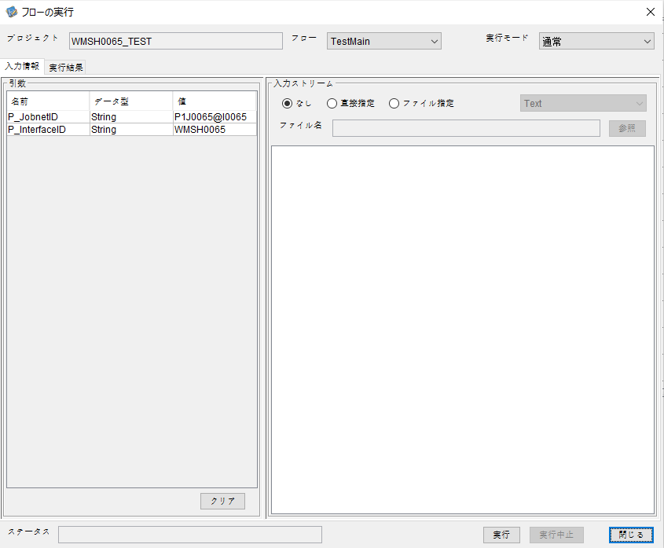

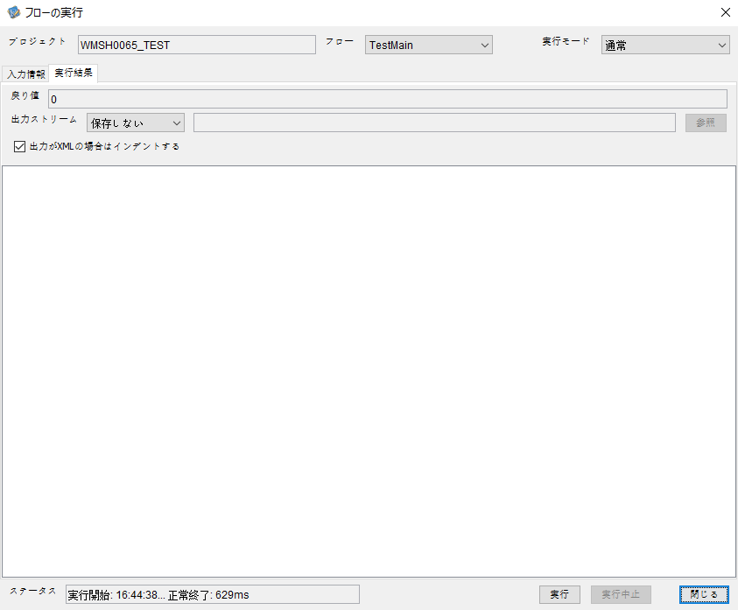

 |  | 行 | 日時 | レベル | メッセージ
 |  | 14497 | 2026-05-18T16:44:38.883 JST | INFO |  | FLEX_I_0003: [de27e71c-2b9f-45c7-adee-a82872a38be3] サブフローの実行を開始します: /NH/connect/step3/isa_user10.WMSH0065.Main
 |  | 14498 | 2026-05-18T16:44:38.935 JST | INFO |  | FLEX_I_0003: [de27e71c-2b9f-45c7-adee-a82872a38be3] サブフローの実行を開始します: /NH/connect/step3/isa_user10.MappingPreProcessing.MappingPreProcessing
 |  | 14499 | 2026-05-18T16:44:38.951 JST | INFO |  | FLEX_I_0003: [de27e71c-2b9f-45c7-adee-a82872a38be3] サブフローの実行を開始します: /NH/connect/step3/isa_user10.Common.LogOutput
 |  | 14500 | 2026-05-18T16:44:38.952 JST | INFO |  | FLEX_I_0051: [de27e71c-2b9f-45c7-adee-a82872a38be3] 情報(Log1) : 個別マッピング処理開始します。インターフェースID：WMSH0065 ASID：I0065 ジョブネットID：P1J0065
 |  | 14501 | 2026-05-18T16:44:38.952 JST | INFO |  | FLEX_I_0004: [de27e71c-2b9f-45c7-adee-a82872a38be3] サブフローの実行が終了しました: /NH/connect/step3/isa_user10.Common.LogOutput [1ms]
 |  | 14502 | 2026-05-18T16:44:38.952 JST | INFO |  | FLEX_I_0003: [de27e71c-2b9f-45c7-adee-a82872a38be3] サブフローの実行を開始します: /NH/connect/step3/isa_user10.Common.InputParameterCheck
 |  | 14503 | 2026-05-18T16:44:38.953 JST | INFO |  | FLEX_I_0004: [de27e71c-2b9f-45c7-adee-a82872a38be3] サブフローの実行が終了しました: /NH/connect/step3/isa_user10.Common.InputParameterCheck [1ms]
 |  | 14504 | 2026-05-18T16:44:38.953 JST | INFO |  | FLEX_I_0003: [de27e71c-2b9f-45c7-adee-a82872a38be3] サブフローの実行を開始します: /NH/connect/step3/isa_user10.Common.SettingInit
 |  | 14505 | 2026-05-18T16:44:38.970 JST | INFO |  | FLEX_I_0004: [de27e71c-2b9f-45c7-adee-a82872a38be3] サブフローの実行が終了しました: /NH/connect/step3/isa_user10.Common.SettingInit [16ms]
 |  | 14506 | 2026-05-18T16:44:38.970 JST | INFO |  | FLEX_I_0003: [de27e71c-2b9f-45c7-adee-a82872a38be3] サブフローの実行を開始します: /NH/connect/step3/isa_user10.Common.ParameterFileGet
 |  | 14507 | 2026-05-18T16:44:38.979 JST | INFO |  | FLEX_I_0004: [de27e71c-2b9f-45c7-adee-a82872a38be3] サブフローの実行が終了しました: /NH/connect/step3/isa_user10.Common.ParameterFileGet [9ms]
 |  | 14508 | 2026-05-18T16:44:39.003 JST | INFO |  | FLEX_I_0003: [de27e71c-2b9f-45c7-adee-a82872a38be3] サブフローの実行を開始します: /NH/connect/step3/isa_user10.Common_FileSendReceive.WorkFileDelete
 |  | 14509 | 2026-05-18T16:44:39.025 JST | INFO |  | FLEX_I_0004: [de27e71c-2b9f-45c7-adee-a82872a38be3] サブフローの実行が終了しました: /NH/connect/step3/isa_user10.Common_FileSendReceive.WorkFileDelete [22ms]
 |  | 14510 | 2026-05-18T16:44:39.025 JST | INFO |  | FLEX_I_0003: [de27e71c-2b9f-45c7-adee-a82872a38be3] サブフローの実行を開始します: /NH/connect/step3/isa_user10.Common.ParameterFileGet
 |  | 14511 | 2026-05-18T16:44:39.034 JST | INFO |  | FLEX_I_0004: [de27e71c-2b9f-45c7-adee-a82872a38be3] サブフローの実行が終了しました: /NH/connect/step3/isa_user10.Common.ParameterFileGet [9ms]
 |  | 14512 | 2026-05-18T16:44:39.055 JST | INFO |  | FLEX_I_0003: [de27e71c-2b9f-45c7-adee-a82872a38be3] サブフローの実行を開始します: /NH/connect/step3/isa_user10.Common_Conversion.GetConversionMst
 |  | 14513 | 2026-05-18T16:44:39.056 JST | INFO |  | FLEX_I_0004: [de27e71c-2b9f-45c7-adee-a82872a38be3] サブフローの実行が終了しました: /NH/connect/step3/isa_user10.Common_Conversion.GetConversionMst [1ms]
 |  | 14514 | 2026-05-18T16:44:39.056 JST | INFO |  | FLEX_I_0004: [de27e71c-2b9f-45c7-adee-a82872a38be3] サブフローの実行が終了しました: /NH/connect/step3/isa_user10.MappingPreProcessing.MappingPreProcessing [121ms]
 |  | 14515 | 2026-05-18T16:44:39.056 JST | INFO |  | FLEX_I_0003: [de27e71c-2b9f-45c7-adee-a82872a38be3] サブフローの実行を開始します: /NH/connect/step3/isa_user10.WMSH0065.Mapping_Exec
 |  | 14516 | 2026-05-18T16:44:39.104 JST | INFO |  | FLEX_I_0003: [de27e71c-2b9f-45c7-adee-a82872a38be3] サブフローの実行を開始します: /NH/connect/step3/isa_user10.FiletoFile.MappingPreProcessing
 |  | 14517 | 2026-05-18T16:44:39.106 JST | INFO |  | FLEX_I_0003: [de27e71c-2b9f-45c7-adee-a82872a38be3] サブフローの実行を開始します: /NH/connect/step3/isa_user10.Common.ParameterFileGet
 |  | 14518 | 2026-05-18T16:44:39.118 JST | INFO |  | FLEX_I_0004: [de27e71c-2b9f-45c7-adee-a82872a38be3] サブフローの実行が終了しました: /NH/connect/step3/isa_user10.Common.ParameterFileGet [12ms]
 |  | 14519 | 2026-05-18T16:44:39.128 JST | INFO |  | FLEX_I_0003: [de27e71c-2b9f-45c7-adee-a82872a38be3] サブフローの実行を開始します: /NH/connect/step3/isa_user10.Common.ParameterFilePut
 |  | 14520 | 2026-05-18T16:44:39.132 JST | INFO |  | FLEX_I_0003: [de27e71c-2b9f-45c7-adee-a82872a38be3] サブフローの実行を開始します: /NH/connect/step3/isa_user10.Common.ParameterFileGet
 |  | 14521 | 2026-05-18T16:44:39.140 JST | INFO |  | FLEX_I_0004: [de27e71c-2b9f-45c7-adee-a82872a38be3] サブフローの実行が終了しました: /NH/connect/step3/isa_user10.Common.ParameterFileGet [8ms]
 |  | 14522 | 2026-05-18T16:44:39.151 JST | INFO |  | FLEX_I_0004: [de27e71c-2b9f-45c7-adee-a82872a38be3] サブフローの実行が終了しました: /NH/connect/step3/isa_user10.Common.ParameterFilePut [23ms]
 |  | 14523 | 2026-05-18T16:44:39.151 JST | INFO |  | FLEX_I_0003: [de27e71c-2b9f-45c7-adee-a82872a38be3] サブフローの実行を開始します: /NH/connect/step3/isa_user10.FiletoFile.PutParameterFileCaseMulitipleFiles
 |  | 14524 | 2026-05-18T16:44:39.152 JST | INFO |  | FLEX_I_0003: [de27e71c-2b9f-45c7-adee-a82872a38be3] サブフローの実行を開始します: /NH/connect/step3/isa_user10.Common.ParameterFilePut
 |  | 14525 | 2026-05-18T16:44:39.156 JST | INFO |  | FLEX_I_0003: [de27e71c-2b9f-45c7-adee-a82872a38be3] サブフローの実行を開始します: /NH/connect/step3/isa_user10.Common.ParameterFileGet
 |  | 14526 | 2026-05-18T16:44:39.165 JST | INFO |  | FLEX_I_0004: [de27e71c-2b9f-45c7-adee-a82872a38be3] サブフローの実行が終了しました: /NH/connect/step3/isa_user10.Common.ParameterFileGet [9ms]
 |  | 14527 | 2026-05-18T16:44:39.169 JST | INFO |  | FLEX_I_0004: [de27e71c-2b9f-45c7-adee-a82872a38be3] サブフローの実行が終了しました: /NH/connect/step3/isa_user10.Common.ParameterFilePut [17ms]
 |  | 14528 | 2026-05-18T16:44:39.169 JST | INFO |  | FLEX_I_0003: [de27e71c-2b9f-45c7-adee-a82872a38be3] サブフローの実行を開始します: /NH/connect/step3/isa_user10.Common.ParameterFilePut
 |  | 14529 | 2026-05-18T16:44:39.173 JST | INFO |  | FLEX_I_0003: [de27e71c-2b9f-45c7-adee-a82872a38be3] サブフローの実行を開始します: /NH/connect/step3/isa_user10.Common.ParameterFileGet
 |  | 14530 | 2026-05-18T16:44:39.182 JST | INFO |  | FLEX_I_0004: [de27e71c-2b9f-45c7-adee-a82872a38be3] サブフローの実行が終了しました: /NH/connect/step3/isa_user10.Common.ParameterFileGet [9ms]
 |  | 14531 | 2026-05-18T16:44:39.185 JST | INFO |  | FLEX_I_0004: [de27e71c-2b9f-45c7-adee-a82872a38be3] サブフローの実行が終了しました: /NH/connect/step3/isa_user10.Common.ParameterFilePut [16ms]
 |  | 14532 | 2026-05-18T16:44:39.185 JST | INFO |  | FLEX_I_0003: [de27e71c-2b9f-45c7-adee-a82872a38be3] サブフローの実行を開始します: /NH/connect/step3/isa_user10.Common.ParameterFileGet
 |  | 14533 | 2026-05-18T16:44:39.194 JST | INFO |  | FLEX_I_0004: [de27e71c-2b9f-45c7-adee-a82872a38be3] サブフローの実行が終了しました: /NH/connect/step3/isa_user10.Common.ParameterFileGet [9ms]
 |  | 14534 | 2026-05-18T16:44:39.194 JST | INFO |  | FLEX_I_0003: [de27e71c-2b9f-45c7-adee-a82872a38be3] サブフローの実行を開始します: /NH/connect/step3/isa_user10.Common.ParameterFilePut
 |  | 14535 | 2026-05-18T16:44:39.198 JST | INFO |  | FLEX_I_0003: [de27e71c-2b9f-45c7-adee-a82872a38be3] サブフローの実行を開始します: /NH/connect/step3/isa_user10.Common.ParameterFileGet
 |  | 14536 | 2026-05-18T16:44:39.207 JST | INFO |  | FLEX_I_0004: [de27e71c-2b9f-45c7-adee-a82872a38be3] サブフローの実行が終了しました: /NH/connect/step3/isa_user10.Common.ParameterFileGet [9ms]
 |  | 14537 | 2026-05-18T16:44:39.212 JST | INFO |  | FLEX_I_0004: [de27e71c-2b9f-45c7-adee-a82872a38be3] サブフローの実行が終了しました: /NH/connect/step3/isa_user10.Common.ParameterFilePut [18ms]
 |  | 14538 | 2026-05-18T16:44:39.213 JST | INFO |  | FLEX_I_0004: [de27e71c-2b9f-45c7-adee-a82872a38be3] サブフローの実行が終了しました: /NH/connect/step3/isa_user10.FiletoFile.PutParameterFileCaseMulitipleFiles [62ms]
 |  | 14539 | 2026-05-18T16:44:39.213 JST | INFO |  | FLEX_I_0004: [de27e71c-2b9f-45c7-adee-a82872a38be3] サブフローの実行が終了しました: /NH/connect/step3/isa_user10.FiletoFile.MappingPreProcessing [109ms]
 |  | 14540 | 2026-05-18T16:44:39.213 JST | INFO |  | FLEX_I_0003: [de27e71c-2b9f-45c7-adee-a82872a38be3] サブフローの実行を開始します: /NH/connect/step3/isa_user10.WMSH0065.Mapping_Caller
 |  | 14541 | 2026-05-18T16:44:39.231 JST | INFO |  | FLEX_I_0003: [de27e71c-2b9f-45c7-adee-a82872a38be3] サブフローの実行を開始します: /NH/connect/step3/isa_user10.Mapping_0022-1.Mapping
 |  | 14542 | 2026-05-18T16:44:39.237 JST | INFO |  | FLEX_I_0004: [de27e71c-2b9f-45c7-adee-a82872a38be3] サブフローの実行が終了しました: /NH/connect/step3/isa_user10.Mapping_0022-1.Mapping [5ms]
 |  | 14543 | 2026-05-18T16:44:39.237 JST | INFO |  | FLEX_I_0003: [de27e71c-2b9f-45c7-adee-a82872a38be3] サブフローの実行を開始します: /NH/connect/step3/isa_user10.WMSH0065.Mapping_FilePut
 |  | 14544 | 2026-05-18T16:44:39.240 JST | INFO |  | FLEX_I_0004: [de27e71c-2b9f-45c7-adee-a82872a38be3] サブフローの実行が終了しました: /NH/connect/step3/isa_user10.WMSH0065.Mapping_FilePut [3ms]
 |  | 14545 | 2026-05-18T16:44:39.241 JST | INFO |  | FLEX_I_0004: [de27e71c-2b9f-45c7-adee-a82872a38be3] サブフローの実行が終了しました: /NH/connect/step3/isa_user10.WMSH0065.Mapping_Caller [28ms]
 |  | 14546 | 2026-05-18T16:44:39.241 JST | INFO |  | FLEX_I_0003: [de27e71c-2b9f-45c7-adee-a82872a38be3] サブフローの実行を開始します: /NH/connect/step3/isa_user10.FiletoFile.MappingPostProcessing
 |  | 14547 | 2026-05-18T16:44:39.243 JST | INFO |  | FLEX_I_0003: [de27e71c-2b9f-45c7-adee-a82872a38be3] サブフローの実行を開始します: /NH/connect/step3/isa_user10.Common.LogOutput
 |  | 14548 | 2026-05-18T16:44:39.243 JST | INFO |  | FLEX_I_0051: [de27e71c-2b9f-45c7-adee-a82872a38be3] 情報(Log1) : ファイルを作成しました。インターフェースID：WMSH0065 ASID：I0065 ジョブネットID：P1J0065 ファイル名：WMSH0065_output.tsv 処理件数：1件
 |  | 14549 | 2026-05-18T16:44:39.243 JST | INFO |  | FLEX_I_0004: [de27e71c-2b9f-45c7-adee-a82872a38be3] サブフローの実行が終了しました: /NH/connect/step3/isa_user10.Common.LogOutput [0ms]
 |  | 14550 | 2026-05-18T16:44:39.244 JST | INFO |  | FLEX_I_0003: [de27e71c-2b9f-45c7-adee-a82872a38be3] サブフローの実行を開始します: /NH/connect/step3/isa_user10.Common_FileSendReceive.OutputFileCopy
 |  | 14551 | 2026-05-18T16:44:39.245 JST | INFO |  | FLEX_I_0004: [de27e71c-2b9f-45c7-adee-a82872a38be3] サブフローの実行が終了しました: /NH/connect/step3/isa_user10.Common_FileSendReceive.OutputFileCopy [1ms]
 |  | 14552 | 2026-05-18T16:44:39.245 JST | INFO |  | FLEX_I_0003: [de27e71c-2b9f-45c7-adee-a82872a38be3] サブフローの実行を開始します: /NH/connect/step3/isa_user10.Common.ParameterFilePut
 |  | 14553 | 2026-05-18T16:44:39.250 JST | INFO |  | FLEX_I_0003: [de27e71c-2b9f-45c7-adee-a82872a38be3] サブフローの実行を開始します: /NH/connect/step3/isa_user10.Common.ParameterFileGet
 |  | 14554 | 2026-05-18T16:44:39.260 JST | INFO |  | FLEX_I_0004: [de27e71c-2b9f-45c7-adee-a82872a38be3] サブフローの実行が終了しました: /NH/connect/step3/isa_user10.Common.ParameterFileGet [10ms]
 |  | 14555 | 2026-05-18T16:44:39.278 JST | INFO |  | FLEX_I_0004: [de27e71c-2b9f-45c7-adee-a82872a38be3] サブフローの実行が終了しました: /NH/connect/step3/isa_user10.Common.ParameterFilePut [33ms]
 |  | 14556 | 2026-05-18T16:44:39.279 JST | INFO |  | FLEX_I_0004: [de27e71c-2b9f-45c7-adee-a82872a38be3] サブフローの実行が終了しました: /NH/connect/step3/isa_user10.FiletoFile.MappingPostProcessing [37ms]
 |  | 14557 | 2026-05-18T16:44:39.279 JST | INFO |  | FLEX_I_0004: [de27e71c-2b9f-45c7-adee-a82872a38be3] サブフローの実行が終了しました: /NH/connect/step3/isa_user10.WMSH0065.Mapping_Exec [223ms]
 |  | 14558 | 2026-05-18T16:44:39.285 JST | INFO |  | FLEX_I_0003: [de27e71c-2b9f-45c7-adee-a82872a38be3] サブフローの実行を開始します: /NH/connect/step3/isa_user10.MappingPostProcessing.MappingPostProcessing
 |  | 14559 | 2026-05-18T16:44:39.285 JST | INFO |  | FLEX_I_0003: [de27e71c-2b9f-45c7-adee-a82872a38be3] サブフローの実行を開始します: /NH/connect/step3/isa_user10.Common.LogOutput
 |  | 14560 | 2026-05-18T16:44:39.285 JST | INFO |  | FLEX_I_0051: [de27e71c-2b9f-45c7-adee-a82872a38be3] 情報(Log1) : 個別マッピング処理終了します。インターフェースID：WMSH0065 ASID：I0065 ジョブネットID：P1J0065
 |  | 14561 | 2026-05-18T16:44:39.285 JST | INFO |  | FLEX_I_0004: [de27e71c-2b9f-45c7-adee-a82872a38be3] サブフローの実行が終了しました: /NH/connect/step3/isa_user10.Common.LogOutput [0ms]
 |  | 14562 | 2026-05-18T16:44:39.285 JST | INFO |  | FLEX_I_0004: [de27e71c-2b9f-45c7-adee-a82872a38be3] サブフローの実行が終了しました: /NH/connect/step3/isa_user10.MappingPostProcessing.MappingPostProcessing [0ms]
 |  | 14563 | 2026-05-18T16:44:39.285 JST | INFO |  | FLEX_I_0004: [de27e71c-2b9f-45c7-adee-a82872a38be3] サブフローの実行が終了しました: /NH/connect/step3/isa_user10.WMSH0065.Main [402ms]

 | No.3-2-2

■4回目 異常系・すでにファイルが存在する場合

ワークファイル削除処理が為されないように
「送信対象ファイル格納フォルダパス」の値を空文字に設定。

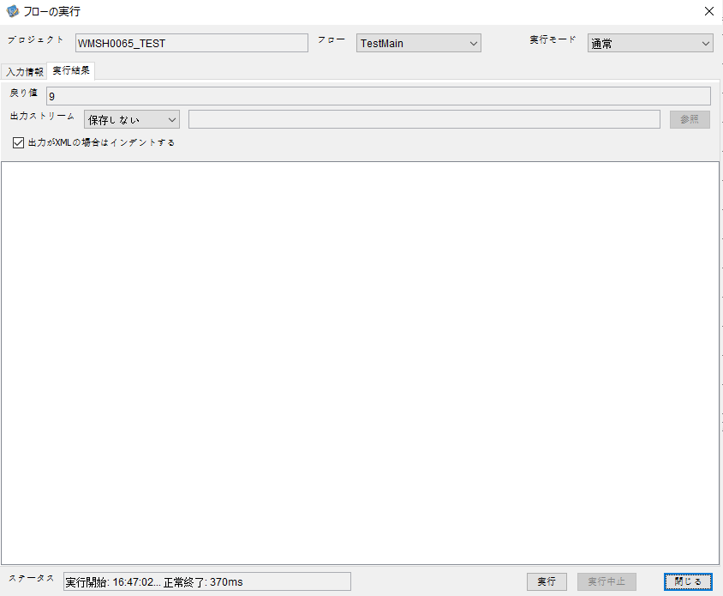
 | No.3-2-3

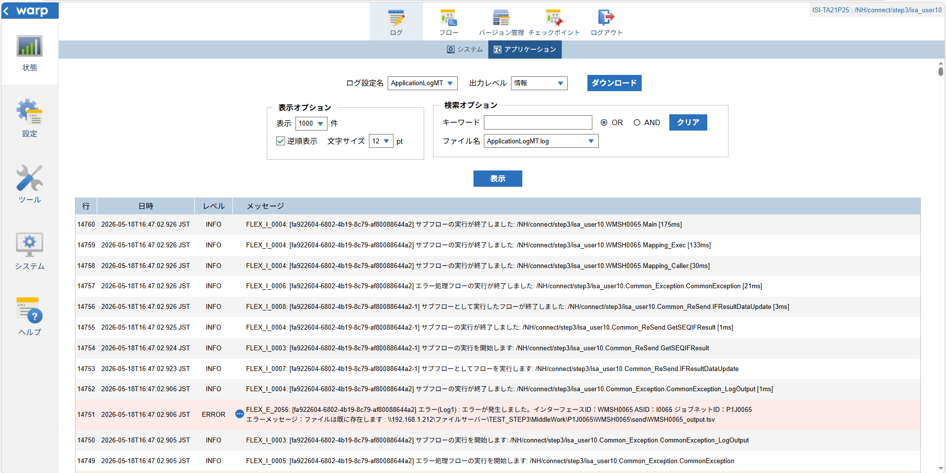

 |  | 行 | 日時 | レベル | メッセージ
 |  | 14706 | 2026-05-18T16:47:02.751 JST | INFO |  | FLEX_I_0003: [fa922604-6802-4b19-8c79-af80088644a2] サブフローの実行を開始します: /NH/connect/step3/isa_user10.WMSH0065.Main
 |  | 14707 | 2026-05-18T16:47:02.753 JST | INFO |  | FLEX_I_0003: [fa922604-6802-4b19-8c79-af80088644a2] サブフローの実行を開始します: /NH/connect/step3/isa_user10.MappingPreProcessing.MappingPreProcessing
 |  | 14708 | 2026-05-18T16:47:02.754 JST | INFO |  | FLEX_I_0003: [fa922604-6802-4b19-8c79-af80088644a2] サブフローの実行を開始します: /NH/connect/step3/isa_user10.Common.LogOutput
 |  | 14709 | 2026-05-18T16:47:02.755 JST | INFO |  | FLEX_I_0051: [fa922604-6802-4b19-8c79-af80088644a2] 情報(Log1) : 個別マッピング処理開始します。インターフェースID：WMSH0065 ASID：I0065 ジョブネットID：P1J0065
 |  | 14710 | 2026-05-18T16:47:02.755 JST | INFO |  | FLEX_I_0004: [fa922604-6802-4b19-8c79-af80088644a2] サブフローの実行が終了しました: /NH/connect/step3/isa_user10.Common.LogOutput [1ms]
 |  | 14711 | 2026-05-18T16:47:02.755 JST | INFO |  | FLEX_I_0003: [fa922604-6802-4b19-8c79-af80088644a2] サブフローの実行を開始します: /NH/connect/step3/isa_user10.Common.InputParameterCheck
 |  | 14712 | 2026-05-18T16:47:02.755 JST | INFO |  | FLEX_I_0004: [fa922604-6802-4b19-8c79-af80088644a2] サブフローの実行が終了しました: /NH/connect/step3/isa_user10.Common.InputParameterCheck [0ms]
 |  | 14713 | 2026-05-18T16:47:02.755 JST | INFO |  | FLEX_I_0003: [fa922604-6802-4b19-8c79-af80088644a2] サブフローの実行を開始します: /NH/connect/step3/isa_user10.Common.SettingInit
 |  | 14714 | 2026-05-18T16:47:02.773 JST | INFO |  | FLEX_I_0004: [fa922604-6802-4b19-8c79-af80088644a2] サブフローの実行が終了しました: /NH/connect/step3/isa_user10.Common.SettingInit [18ms]
 |  | 14715 | 2026-05-18T16:47:02.774 JST | INFO |  | FLEX_I_0003: [fa922604-6802-4b19-8c79-af80088644a2] サブフローの実行を開始します: /NH/connect/step3/isa_user10.Common.ParameterFileGet
 |  | 14716 | 2026-05-18T16:47:02.783 JST | INFO |  | FLEX_I_0004: [fa922604-6802-4b19-8c79-af80088644a2] サブフローの実行が終了しました: /NH/connect/step3/isa_user10.Common.ParameterFileGet [9ms]
 |  | 14717 | 2026-05-18T16:47:02.783 JST | INFO |  | FLEX_I_0003: [fa922604-6802-4b19-8c79-af80088644a2] サブフローの実行を開始します: /NH/connect/step3/isa_user10.Common.ParameterFileGet
 |  | 14718 | 2026-05-18T16:47:02.792 JST | INFO |  | FLEX_I_0004: [fa922604-6802-4b19-8c79-af80088644a2] サブフローの実行が終了しました: /NH/connect/step3/isa_user10.Common.ParameterFileGet [9ms]
 |  | 14719 | 2026-05-18T16:47:02.792 JST | INFO |  | FLEX_I_0003: [fa922604-6802-4b19-8c79-af80088644a2] サブフローの実行を開始します: /NH/connect/step3/isa_user10.Common_Conversion.GetConversionMst
 |  | 14720 | 2026-05-18T16:47:02.793 JST | INFO |  | FLEX_I_0004: [fa922604-6802-4b19-8c79-af80088644a2] サブフローの実行が終了しました: /NH/connect/step3/isa_user10.Common_Conversion.GetConversionMst [1ms]
 |  | 14721 | 2026-05-18T16:47:02.793 JST | INFO |  | FLEX_I_0004: [fa922604-6802-4b19-8c79-af80088644a2] サブフローの実行が終了しました: /NH/connect/step3/isa_user10.MappingPreProcessing.MappingPreProcessing [40ms]
 |  | 14722 | 2026-05-18T16:47:02.793 JST | INFO |  | FLEX_I_0003: [fa922604-6802-4b19-8c79-af80088644a2] サブフローの実行を開始します: /NH/connect/step3/isa_user10.WMSH0065.Mapping_Exec
 |  | 14723 | 2026-05-18T16:47:02.794 JST | INFO |  | FLEX_I_0003: [fa922604-6802-4b19-8c79-af80088644a2] サブフローの実行を開始します: /NH/connect/step3/isa_user10.FiletoFile.MappingPreProcessing
 |  | 14724 | 2026-05-18T16:47:02.796 JST | INFO |  | FLEX_I_0003: [fa922604-6802-4b19-8c79-af80088644a2] サブフローの実行を開始します: /NH/connect/step3/isa_user10.Common.ParameterFileGet
 |  | 14725 | 2026-05-18T16:47:02.804 JST | INFO |  | FLEX_I_0004: [fa922604-6802-4b19-8c79-af80088644a2] サブフローの実行が終了しました: /NH/connect/step3/isa_user10.Common.ParameterFileGet [8ms]
 |  | 14726 | 2026-05-18T16:47:02.814 JST | INFO |  | FLEX_I_0003: [fa922604-6802-4b19-8c79-af80088644a2] サブフローの実行を開始します: /NH/connect/step3/isa_user10.Common.ParameterFilePut
 |  | 14727 | 2026-05-18T16:47:02.818 JST | INFO |  | FLEX_I_0003: [fa922604-6802-4b19-8c79-af80088644a2] サブフローの実行を開始します: /NH/connect/step3/isa_user10.Common.ParameterFileGet
 |  | 14728 | 2026-05-18T16:47:02.826 JST | INFO |  | FLEX_I_0004: [fa922604-6802-4b19-8c79-af80088644a2] サブフローの実行が終了しました: /NH/connect/step3/isa_user10.Common.ParameterFileGet [8ms]
 |  | 14729 | 2026-05-18T16:47:02.837 JST | INFO |  | FLEX_I_0004: [fa922604-6802-4b19-8c79-af80088644a2] サブフローの実行が終了しました: /NH/connect/step3/isa_user10.Common.ParameterFilePut [23ms]
 |  | 14730 | 2026-05-18T16:47:02.837 JST | INFO |  | FLEX_I_0003: [fa922604-6802-4b19-8c79-af80088644a2] サブフローの実行を開始します: /NH/connect/step3/isa_user10.FiletoFile.PutParameterFileCaseMulitipleFiles
 |  | 14731 | 2026-05-18T16:47:02.838 JST | INFO |  | FLEX_I_0003: [fa922604-6802-4b19-8c79-af80088644a2] サブフローの実行を開始します: /NH/connect/step3/isa_user10.Common.ParameterFilePut
 |  | 14732 | 2026-05-18T16:47:02.842 JST | INFO |  | FLEX_I_0003: [fa922604-6802-4b19-8c79-af80088644a2] サブフローの実行を開始します: /NH/connect/step3/isa_user10.Common.ParameterFileGet
 |  | 14733 | 2026-05-18T16:47:02.851 JST | INFO |  | FLEX_I_0004: [fa922604-6802-4b19-8c79-af80088644a2] サブフローの実行が終了しました: /NH/connect/step3/isa_user10.Common.ParameterFileGet [9ms]
 |  | 14734 | 2026-05-18T16:47:02.854 JST | INFO |  | FLEX_I_0004: [fa922604-6802-4b19-8c79-af80088644a2] サブフローの実行が終了しました: /NH/connect/step3/isa_user10.Common.ParameterFilePut [16ms]
 |  | 14735 | 2026-05-18T16:47:02.855 JST | INFO |  | FLEX_I_0003: [fa922604-6802-4b19-8c79-af80088644a2] サブフローの実行を開始します: /NH/connect/step3/isa_user10.Common.ParameterFilePut
 |  | 14736 | 2026-05-18T16:47:02.859 JST | INFO |  | FLEX_I_0003: [fa922604-6802-4b19-8c79-af80088644a2] サブフローの実行を開始します: /NH/connect/step3/isa_user10.Common.ParameterFileGet
 |  | 14737 | 2026-05-18T16:47:02.867 JST | INFO |  | FLEX_I_0004: [fa922604-6802-4b19-8c79-af80088644a2] サブフローの実行が終了しました: /NH/connect/step3/isa_user10.Common.ParameterFileGet [8ms]
 |  | 14738 | 2026-05-18T16:47:02.870 JST | INFO |  | FLEX_I_0004: [fa922604-6802-4b19-8c79-af80088644a2] サブフローの実行が終了しました: /NH/connect/step3/isa_user10.Common.ParameterFilePut [15ms]
 |  | 14739 | 2026-05-18T16:47:02.871 JST | INFO |  | FLEX_I_0003: [fa922604-6802-4b19-8c79-af80088644a2] サブフローの実行を開始します: /NH/connect/step3/isa_user10.Common.ParameterFileGet
 |  | 14740 | 2026-05-18T16:47:02.879 JST | INFO |  | FLEX_I_0004: [fa922604-6802-4b19-8c79-af80088644a2] サブフローの実行が終了しました: /NH/connect/step3/isa_user10.Common.ParameterFileGet [8ms]
 |  | 14741 | 2026-05-18T16:47:02.880 JST | INFO |  | FLEX_I_0003: [fa922604-6802-4b19-8c79-af80088644a2] サブフローの実行を開始します: /NH/connect/step3/isa_user10.Common.ParameterFilePut
 |  | 14742 | 2026-05-18T16:47:02.884 JST | INFO |  | FLEX_I_0003: [fa922604-6802-4b19-8c79-af80088644a2] サブフローの実行を開始します: /NH/connect/step3/isa_user10.Common.ParameterFileGet
 |  | 14743 | 2026-05-18T16:47:02.892 JST | INFO |  | FLEX_I_0004: [fa922604-6802-4b19-8c79-af80088644a2] サブフローの実行が終了しました: /NH/connect/step3/isa_user10.Common.ParameterFileGet [8ms]
 |  | 14744 | 2026-05-18T16:47:02.896 JST | INFO |  | FLEX_I_0004: [fa922604-6802-4b19-8c79-af80088644a2] サブフローの実行が終了しました: /NH/connect/step3/isa_user10.Common.ParameterFilePut [16ms]
 |  | 14745 | 2026-05-18T16:47:02.896 JST | INFO |  | FLEX_I_0004: [fa922604-6802-4b19-8c79-af80088644a2] サブフローの実行が終了しました: /NH/connect/step3/isa_user10.FiletoFile.PutParameterFileCaseMulitipleFiles [59ms]
 |  | 14746 | 2026-05-18T16:47:02.896 JST | INFO |  | FLEX_I_0004: [fa922604-6802-4b19-8c79-af80088644a2] サブフローの実行が終了しました: /NH/connect/step3/isa_user10.FiletoFile.MappingPreProcessing [102ms]
 |  | 14747 | 2026-05-18T16:47:02.896 JST | INFO |  | FLEX_I_0003: [fa922604-6802-4b19-8c79-af80088644a2] サブフローの実行を開始します: /NH/connect/step3/isa_user10.WMSH0065.Mapping_Caller
 |  | 14748 | 2026-05-18T16:47:02.905 JST | WARN |  | FLEX_W_1011: [fa922604-6802-4b19-8c79-af80088644a2] Exception をキャッチしました : [/NH/connect/step3/isa_user10.WMSH0065.Mapping_Caller.FilePut3] ファイルは既に存在します : \\192.168.1.212\ファイルサーバー\TEST_STEP3\MiddleWork\P1J0065\WMSH0065\send\WMSH0065_output.tsv
 |  | 14749 | 2026-05-18T16:47:02.905 JST | INFO |  | FLEX_I_0005: [fa922604-6802-4b19-8c79-af80088644a2] エラー処理フローの実行を開始します: /NH/connect/step3/isa_user10.Common_Exception.CommonException
 |  | 14750 | 2026-05-18T16:47:02.905 JST | INFO |  | FLEX_I_0003: [fa922604-6802-4b19-8c79-af80088644a2] サブフローの実行を開始します: /NH/connect/step3/isa_user10.Common_Exception.CommonException_LogOutput
 |  | 14751 | 2026-05-18T16:47:02.906 JST | ERROR |  | FLEX_E_2055: [fa922604-6802-4b19-8c79-af80088644a2] エラー(Log1) : エラーが発生しました。インターフェースID：WMSH0065 ASID：I0065 ジョブネットID：P1J0065
 |  | 14752 | 2026-05-18T16:47:02.906 JST | INFO |  | FLEX_I_0004: [fa922604-6802-4b19-8c79-af80088644a2] サブフローの実行が終了しました: /NH/connect/step3/isa_user10.Common_Exception.CommonException_LogOutput [1ms]
 |  | 14753 | 2026-05-18T16:47:02.923 JST | INFO |  | FLEX_I_0007: [fa922604-6802-4b19-8c79-af80088644a2-1] サブフローとしてフローを実行します: /NH/connect/step3/isa_user10.Common_ReSend.IFResultDataUpdate
 |  | 14754 | 2026-05-18T16:47:02.924 JST | INFO |  | FLEX_I_0003: [fa922604-6802-4b19-8c79-af80088644a2-1] サブフローの実行を開始します: /NH/connect/step3/isa_user10.Common_ReSend.GetSEQIFResult
 |  | 14755 | 2026-05-18T16:47:02.925 JST | INFO |  | FLEX_I_0004: [fa922604-6802-4b19-8c79-af80088644a2-1] サブフローの実行が終了しました: /NH/connect/step3/isa_user10.Common_ReSend.GetSEQIFResult [1ms]
 |  | 14756 | 2026-05-18T16:47:02.926 JST | INFO |  | FLEX_I_0008: [fa922604-6802-4b19-8c79-af80088644a2-1] サブフローとして実行したフローが終了しました: /NH/connect/step3/isa_user10.Common_ReSend.IFResultDataUpdate [3ms]
 |  | 14757 | 2026-05-18T16:47:02.926 JST | INFO |  | FLEX_I_0006: [fa922604-6802-4b19-8c79-af80088644a2] エラー処理フローの実行が終了しました: /NH/connect/step3/isa_user10.Common_Exception.CommonException [21ms]
 |  | 14758 | 2026-05-18T16:47:02.926 JST | INFO |  | FLEX_I_0004: [fa922604-6802-4b19-8c79-af80088644a2] サブフローの実行が終了しました: /NH/connect/step3/isa_user10.WMSH0065.Mapping_Caller [30ms]
 |  | 14759 | 2026-05-18T16:47:02.926 JST | INFO |  | FLEX_I_0004: [fa922604-6802-4b19-8c79-af80088644a2] サブフローの実行が終了しました: /NH/connect/step3/isa_user10.WMSH0065.Mapping_Exec [133ms]
 |  | 14760 | 2026-05-18T16:47:02.926 JST | INFO |  | FLEX_I_0004: [fa922604-6802-4b19-8c79-af80088644a2] サブフローの実行が終了しました: /NH/connect/step3/isa_user10.WMSH0065.Main [175ms]

■5回目 正常系・0byteファイル

受信ファイルが0byte。

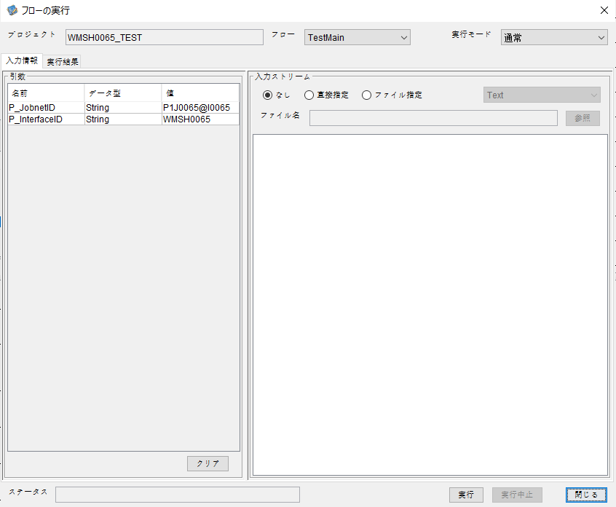



 |  | 行 | 日時 | レベル | メッセージ
 |  | 15103 | 2026-05-18T16:51:18.978 JST | INFO |  | FLEX_I_0003: [83dbdd09-0118-472e-aeea-a314dc4a07e4] サブフローの実行を開始します: /NH/connect/step3/isa_user10.WMSH0065.Main
 |  | 15104 | 2026-05-18T16:51:18.980 JST | INFO |  | FLEX_I_0003: [83dbdd09-0118-472e-aeea-a314dc4a07e4] サブフローの実行を開始します: /NH/connect/step3/isa_user10.MappingPreProcessing.MappingPreProcessing
 |  | 15105 | 2026-05-18T16:51:18.980 JST | INFO |  | FLEX_I_0003: [83dbdd09-0118-472e-aeea-a314dc4a07e4] サブフローの実行を開始します: /NH/connect/step3/isa_user10.Common.LogOutput
 |  | 15106 | 2026-05-18T16:51:18.981 JST | INFO |  | FLEX_I_0051: [83dbdd09-0118-472e-aeea-a314dc4a07e4] 情報(Log1) : 個別マッピング処理開始します。インターフェースID：WMSH0065 ASID：I0065 ジョブネットID：P1J0065
 |  | 15107 | 2026-05-18T16:51:18.981 JST | INFO |  | FLEX_I_0004: [83dbdd09-0118-472e-aeea-a314dc4a07e4] サブフローの実行が終了しました: /NH/connect/step3/isa_user10.Common.LogOutput [1ms]
 |  | 15108 | 2026-05-18T16:51:18.981 JST | INFO |  | FLEX_I_0003: [83dbdd09-0118-472e-aeea-a314dc4a07e4] サブフローの実行を開始します: /NH/connect/step3/isa_user10.Common.InputParameterCheck
 |  | 15109 | 2026-05-18T16:51:18.981 JST | INFO |  | FLEX_I_0004: [83dbdd09-0118-472e-aeea-a314dc4a07e4] サブフローの実行が終了しました: /NH/connect/step3/isa_user10.Common.InputParameterCheck [0ms]
 |  | 15110 | 2026-05-18T16:51:18.982 JST | INFO |  | FLEX_I_0003: [83dbdd09-0118-472e-aeea-a314dc4a07e4] サブフローの実行を開始します: /NH/connect/step3/isa_user10.Common.SettingInit
 |  | 15111 | 2026-05-18T16:51:19.000 JST | INFO |  | FLEX_I_0004: [83dbdd09-0118-472e-aeea-a314dc4a07e4] サブフローの実行が終了しました: /NH/connect/step3/isa_user10.Common.SettingInit [18ms]
 |  | 15112 | 2026-05-18T16:51:19.001 JST | INFO |  | FLEX_I_0003: [83dbdd09-0118-472e-aeea-a314dc4a07e4] サブフローの実行を開始します: /NH/connect/step3/isa_user10.Common.ParameterFileGet
 |  | 15113 | 2026-05-18T16:51:19.011 JST | INFO |  | FLEX_I_0004: [83dbdd09-0118-472e-aeea-a314dc4a07e4] サブフローの実行が終了しました: /NH/connect/step3/isa_user10.Common.ParameterFileGet [10ms]
 |  | 15114 | 2026-05-18T16:51:19.034 JST | INFO |  | FLEX_I_0003: [83dbdd09-0118-472e-aeea-a314dc4a07e4] サブフローの実行を開始します: /NH/connect/step3/isa_user10.Common_FileSendReceive.WorkFileDelete
 |  | 15115 | 2026-05-18T16:51:19.036 JST | INFO |  | FLEX_I_0004: [83dbdd09-0118-472e-aeea-a314dc4a07e4] サブフローの実行が終了しました: /NH/connect/step3/isa_user10.Common_FileSendReceive.WorkFileDelete [2ms]
 |  | 15116 | 2026-05-18T16:51:19.036 JST | INFO |  | FLEX_I_0003: [83dbdd09-0118-472e-aeea-a314dc4a07e4] サブフローの実行を開始します: /NH/connect/step3/isa_user10.Common.ParameterFileGet
 |  | 15117 | 2026-05-18T16:51:19.051 JST | INFO |  | FLEX_I_0004: [83dbdd09-0118-472e-aeea-a314dc4a07e4] サブフローの実行が終了しました: /NH/connect/step3/isa_user10.Common.ParameterFileGet [15ms]
 |  | 15118 | 2026-05-18T16:51:19.052 JST | INFO |  | FLEX_I_0003: [83dbdd09-0118-472e-aeea-a314dc4a07e4] サブフローの実行を開始します: /NH/connect/step3/isa_user10.Common_FileSendReceive.WorkFileDelete
 |  | 15119 | 2026-05-18T16:51:19.066 JST | INFO |  | FLEX_I_0004: [83dbdd09-0118-472e-aeea-a314dc4a07e4] サブフローの実行が終了しました: /NH/connect/step3/isa_user10.Common_FileSendReceive.WorkFileDelete [14ms]
 |  | 15120 | 2026-05-18T16:51:19.067 JST | INFO |  | FLEX_I_0003: [83dbdd09-0118-472e-aeea-a314dc4a07e4] サブフローの実行を開始します: /NH/connect/step3/isa_user10.Common_Conversion.GetConversionMst
 |  | 15121 | 2026-05-18T16:51:19.068 JST | INFO |  | FLEX_I_0004: [83dbdd09-0118-472e-aeea-a314dc4a07e4] サブフローの実行が終了しました: /NH/connect/step3/isa_user10.Common_Conversion.GetConversionMst [1ms]
 |  | 15122 | 2026-05-18T16:51:19.068 JST | INFO |  | FLEX_I_0004: [83dbdd09-0118-472e-aeea-a314dc4a07e4] サブフローの実行が終了しました: /NH/connect/step3/isa_user10.MappingPreProcessing.MappingPreProcessing [88ms]
 |  | 15123 | 2026-05-18T16:51:19.068 JST | INFO |  | FLEX_I_0003: [83dbdd09-0118-472e-aeea-a314dc4a07e4] サブフローの実行を開始します: /NH/connect/step3/isa_user10.WMSH0065.Mapping_Exec
 |  | 15124 | 2026-05-18T16:51:19.069 JST | INFO |  | FLEX_I_0003: [83dbdd09-0118-472e-aeea-a314dc4a07e4] サブフローの実行を開始します: /NH/connect/step3/isa_user10.FiletoFile.MappingPreProcessing
 |  | 15125 | 2026-05-18T16:51:19.071 JST | INFO |  | FLEX_I_0003: [83dbdd09-0118-472e-aeea-a314dc4a07e4] サブフローの実行を開始します: /NH/connect/step3/isa_user10.Common.ParameterFileGet
 |  | 15126 | 2026-05-18T16:51:19.079 JST | INFO |  | FLEX_I_0004: [83dbdd09-0118-472e-aeea-a314dc4a07e4] サブフローの実行が終了しました: /NH/connect/step3/isa_user10.Common.ParameterFileGet [8ms]
 |  | 15127 | 2026-05-18T16:51:19.088 JST | INFO |  | FLEX_I_0003: [83dbdd09-0118-472e-aeea-a314dc4a07e4] サブフローの実行を開始します: /NH/connect/step3/isa_user10.Common.ParameterFilePut
 |  | 15128 | 2026-05-18T16:51:19.093 JST | INFO |  | FLEX_I_0003: [83dbdd09-0118-472e-aeea-a314dc4a07e4] サブフローの実行を開始します: /NH/connect/step3/isa_user10.Common.ParameterFileGet
 |  | 15129 | 2026-05-18T16:51:19.101 JST | INFO |  | FLEX_I_0004: [83dbdd09-0118-472e-aeea-a314dc4a07e4] サブフローの実行が終了しました: /NH/connect/step3/isa_user10.Common.ParameterFileGet [8ms]
 |  | 15130 | 2026-05-18T16:51:19.113 JST | INFO |  | FLEX_I_0004: [83dbdd09-0118-472e-aeea-a314dc4a07e4] サブフローの実行が終了しました: /NH/connect/step3/isa_user10.Common.ParameterFilePut [25ms]
 |  | 15131 | 2026-05-18T16:51:19.113 JST | INFO |  | FLEX_I_0003: [83dbdd09-0118-472e-aeea-a314dc4a07e4] サブフローの実行を開始します: /NH/connect/step3/isa_user10.FiletoFile.PutParameterFileCaseMulitipleFiles
 |  | 15132 | 2026-05-18T16:51:19.113 JST | INFO |  | FLEX_I_0003: [83dbdd09-0118-472e-aeea-a314dc4a07e4] サブフローの実行を開始します: /NH/connect/step3/isa_user10.Common.ParameterFilePut
 |  | 15133 | 2026-05-18T16:51:19.118 JST | INFO |  | FLEX_I_0003: [83dbdd09-0118-472e-aeea-a314dc4a07e4] サブフローの実行を開始します: /NH/connect/step3/isa_user10.Common.ParameterFileGet
 |  | 15134 | 2026-05-18T16:51:19.126 JST | INFO |  | FLEX_I_0004: [83dbdd09-0118-472e-aeea-a314dc4a07e4] サブフローの実行が終了しました: /NH/connect/step3/isa_user10.Common.ParameterFileGet [8ms]
 |  | 15135 | 2026-05-18T16:51:19.138 JST | INFO |  | FLEX_I_0004: [83dbdd09-0118-472e-aeea-a314dc4a07e4] サブフローの実行が終了しました: /NH/connect/step3/isa_user10.Common.ParameterFilePut [25ms]
 |  | 15136 | 2026-05-18T16:51:19.139 JST | INFO |  | FLEX_I_0003: [83dbdd09-0118-472e-aeea-a314dc4a07e4] サブフローの実行を開始します: /NH/connect/step3/isa_user10.Common.ParameterFilePut
 |  | 15137 | 2026-05-18T16:51:19.143 JST | INFO |  | FLEX_I_0003: [83dbdd09-0118-472e-aeea-a314dc4a07e4] サブフローの実行を開始します: /NH/connect/step3/isa_user10.Common.ParameterFileGet
 |  | 15138 | 2026-05-18T16:51:19.151 JST | INFO |  | FLEX_I_0004: [83dbdd09-0118-472e-aeea-a314dc4a07e4] サブフローの実行が終了しました: /NH/connect/step3/isa_user10.Common.ParameterFileGet [8ms]
 |  | 15139 | 2026-05-18T16:51:19.163 JST | INFO |  | FLEX_I_0004: [83dbdd09-0118-472e-aeea-a314dc4a07e4] サブフローの実行が終了しました: /NH/connect/step3/isa_user10.Common.ParameterFilePut [24ms]
 |  | 15140 | 2026-05-18T16:51:19.164 JST | INFO |  | FLEX_I_0003: [83dbdd09-0118-472e-aeea-a314dc4a07e4] サブフローの実行を開始します: /NH/connect/step3/isa_user10.Common.ParameterFileGet
 |  | 15141 | 2026-05-18T16:51:19.172 JST | INFO |  | FLEX_I_0004: [83dbdd09-0118-472e-aeea-a314dc4a07e4] サブフローの実行が終了しました: /NH/connect/step3/isa_user10.Common.ParameterFileGet [8ms]
 |  | 15142 | 2026-05-18T16:51:19.172 JST | INFO |  | FLEX_I_0004: [83dbdd09-0118-472e-aeea-a314dc4a07e4] サブフローの実行が終了しました: /NH/connect/step3/isa_user10.FiletoFile.PutParameterFileCaseMulitipleFiles [59ms]
 |  | 15143 | 2026-05-18T16:51:19.172 JST | INFO |  | FLEX_I_0004: [83dbdd09-0118-472e-aeea-a314dc4a07e4] サブフローの実行が終了しました: /NH/connect/step3/isa_user10.FiletoFile.MappingPreProcessing [103ms]
 |  | 15144 | 2026-05-18T16:51:19.172 JST | INFO |  | FLEX_I_0003: [83dbdd09-0118-472e-aeea-a314dc4a07e4] サブフローの実行を開始します: /NH/connect/step3/isa_user10.WMSH0065.Mapping_Caller
 |  | 15145 | 2026-05-18T16:51:19.177 JST | INFO |  | FLEX_I_0004: [83dbdd09-0118-472e-aeea-a314dc4a07e4] サブフローの実行が終了しました: /NH/connect/step3/isa_user10.WMSH0065.Mapping_Caller [5ms]
 |  | 15146 | 2026-05-18T16:51:19.178 JST | INFO |  | FLEX_I_0003: [83dbdd09-0118-472e-aeea-a314dc4a07e4] サブフローの実行を開始します: /NH/connect/step3/isa_user10.FiletoFile.MappingPostProcessing
 |  | 15147 | 2026-05-18T16:51:19.179 JST | INFO |  | FLEX_I_0003: [83dbdd09-0118-472e-aeea-a314dc4a07e4] サブフローの実行を開始します: /NH/connect/step3/isa_user10.Common.LogOutput
 |  | 15148 | 2026-05-18T16:51:19.180 JST | INFO |  | FLEX_I_0051: [83dbdd09-0118-472e-aeea-a314dc4a07e4] 情報(Log1) : ファイルを作成しました。インターフェースID：WMSH0065 ASID：I0065 ジョブネットID：P1J0065 ファイル名：WMSH0065_output.tsv 処理件数：0件
 |  | 15149 | 2026-05-18T16:51:19.180 JST | INFO |  | FLEX_I_0004: [83dbdd09-0118-472e-aeea-a314dc4a07e4] サブフローの実行が終了しました: /NH/connect/step3/isa_user10.Common.LogOutput [1ms]
 |  | 15150 | 2026-05-18T16:51:19.181 JST | INFO |  | FLEX_I_0003: [83dbdd09-0118-472e-aeea-a314dc4a07e4] サブフローの実行を開始します: /NH/connect/step3/isa_user10.Common_FileSendReceive.OutputFileCopy
 |  | 15151 | 2026-05-18T16:51:19.182 JST | INFO |  | FLEX_I_0004: [83dbdd09-0118-472e-aeea-a314dc4a07e4] サブフローの実行が終了しました: /NH/connect/step3/isa_user10.Common_FileSendReceive.OutputFileCopy [1ms]
 |  | 15152 | 2026-05-18T16:51:19.182 JST | INFO |  | FLEX_I_0003: [83dbdd09-0118-472e-aeea-a314dc4a07e4] サブフローの実行を開始します: /NH/connect/step3/isa_user10.Common.ParameterFilePut
 |  | 15153 | 2026-05-18T16:51:19.186 JST | INFO |  | FLEX_I_0003: [83dbdd09-0118-472e-aeea-a314dc4a07e4] サブフローの実行を開始します: /NH/connect/step3/isa_user10.Common.ParameterFileGet
 |  | 15154 | 2026-05-18T16:51:19.195 JST | INFO |  | FLEX_I_0004: [83dbdd09-0118-472e-aeea-a314dc4a07e4] サブフローの実行が終了しました: /NH/connect/step3/isa_user10.Common.ParameterFileGet [9ms]
 |  | 15155 | 2026-05-18T16:51:19.207 JST | INFO |  | FLEX_I_0004: [83dbdd09-0118-472e-aeea-a314dc4a07e4] サブフローの実行が終了しました: /NH/connect/step3/isa_user10.Common.ParameterFilePut [25ms]
 |  | 15156 | 2026-05-18T16:51:19.207 JST | INFO |  | FLEX_I_0004: [83dbdd09-0118-472e-aeea-a314dc4a07e4] サブフローの実行が終了しました: /NH/connect/step3/isa_user10.FiletoFile.MappingPostProcessing [29ms]
 |  | 15157 | 2026-05-18T16:51:19.207 JST | INFO |  | FLEX_I_0004: [83dbdd09-0118-472e-aeea-a314dc4a07e4] サブフローの実行が終了しました: /NH/connect/step3/isa_user10.WMSH0065.Mapping_Exec [139ms]
 |  | 15158 | 2026-05-18T16:51:19.215 JST | INFO |  | FLEX_I_0003: [83dbdd09-0118-472e-aeea-a314dc4a07e4] サブフローの実行を開始します: /NH/connect/step3/isa_user10.MappingPostProcessing.MappingPostProcessing
 |  | 15159 | 2026-05-18T16:51:19.216 JST | INFO |  | FLEX_I_0003: [83dbdd09-0118-472e-aeea-a314dc4a07e4] サブフローの実行を開始します: /NH/connect/step3/isa_user10.Common.LogOutput
 |  | 15160 | 2026-05-18T16:51:19.217 JST | INFO |  | FLEX_I_0051: [83dbdd09-0118-472e-aeea-a314dc4a07e4] 情報(Log1) : 個別マッピング処理終了します。インターフェースID：WMSH0065 ASID：I0065 ジョブネットID：P1J0065
 |  | 15161 | 2026-05-18T16:51:19.217 JST | INFO |  | FLEX_I_0004: [83dbdd09-0118-472e-aeea-a314dc4a07e4] サブフローの実行が終了しました: /NH/connect/step3/isa_user10.Common.LogOutput [1ms]
 |  | 15162 | 2026-05-18T16:51:19.217 JST | INFO |  | FLEX_I_0004: [83dbdd09-0118-472e-aeea-a314dc4a07e4] サブフローの実行が終了しました: /NH/connect/step3/isa_user10.MappingPostProcessing.MappingPostProcessing [2ms]
 |  | 15163 | 2026-05-18T16:51:19.217 JST | INFO |  | FLEX_I_0004: [83dbdd09-0118-472e-aeea-a314dc4a07e4] サブフローの実行が終了しました: /NH/connect/step3/isa_user10.WMSH0065.Main [239ms]

 | No.4-1-2
 | No.7-1-2

■6回目 正常系・データ行1000行

受信データ行1000行

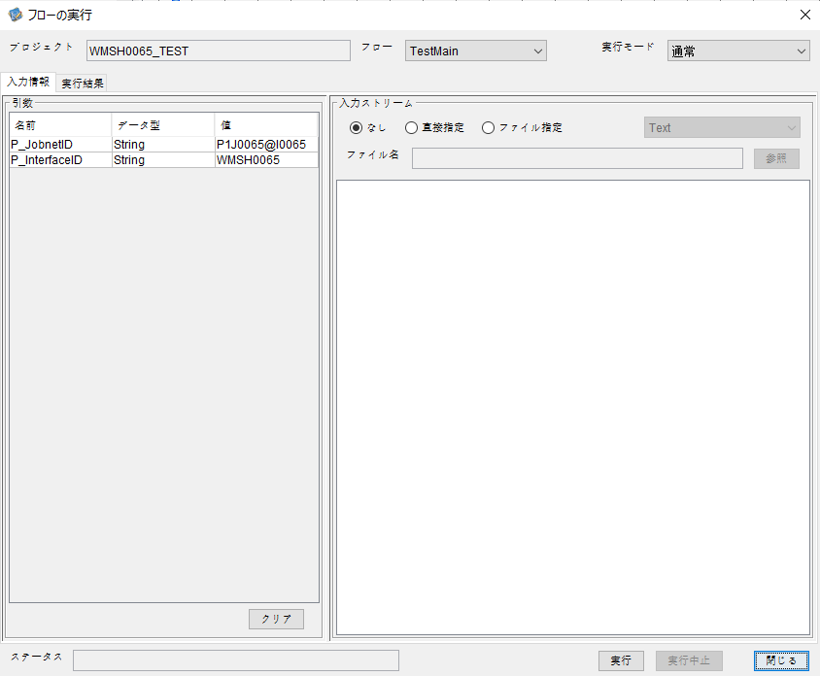

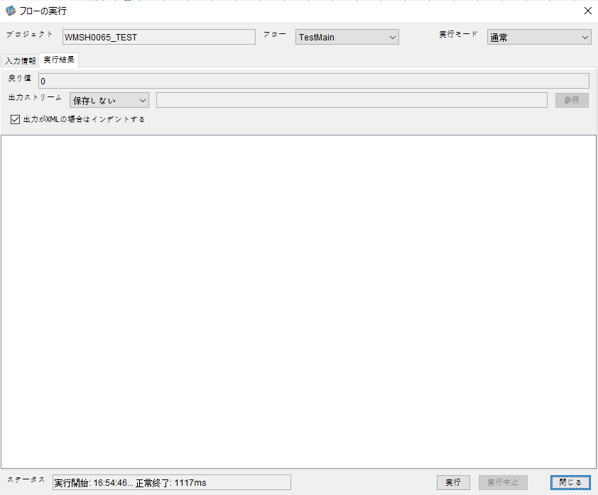

 |  | 行 | 日時 | レベル | メッセージ
 |  | 15317 | 2026-05-18T16:54:46.440 JST | INFO |  | FLEX_I_0003: [7415663d-8ba6-41b3-aad6-efb24dd7440f] サブフローの実行を開始します: /NH/connect/step3/isa_user10.WMSH0065.Main
 |  | 15318 | 2026-05-18T16:54:46.442 JST | INFO |  | FLEX_I_0003: [7415663d-8ba6-41b3-aad6-efb24dd7440f] サブフローの実行を開始します: /NH/connect/step3/isa_user10.MappingPreProcessing.MappingPreProcessing
 |  | 15319 | 2026-05-18T16:54:46.443 JST | INFO |  | FLEX_I_0003: [7415663d-8ba6-41b3-aad6-efb24dd7440f] サブフローの実行を開始します: /NH/connect/step3/isa_user10.Common.LogOutput
 |  | 15320 | 2026-05-18T16:54:46.444 JST | INFO |  | FLEX_I_0051: [7415663d-8ba6-41b3-aad6-efb24dd7440f] 情報(Log1) : 個別マッピング処理開始します。インターフェースID：WMSH0065 ASID：I0065 ジョブネットID：P1J0065
 |  | 15321 | 2026-05-18T16:54:46.444 JST | INFO |  | FLEX_I_0004: [7415663d-8ba6-41b3-aad6-efb24dd7440f] サブフローの実行が終了しました: /NH/connect/step3/isa_user10.Common.LogOutput [1ms]
 |  | 15322 | 2026-05-18T16:54:46.445 JST | INFO |  | FLEX_I_0003: [7415663d-8ba6-41b3-aad6-efb24dd7440f] サブフローの実行を開始します: /NH/connect/step3/isa_user10.Common.InputParameterCheck
 |  | 15323 | 2026-05-18T16:54:46.445 JST | INFO |  | FLEX_I_0004: [7415663d-8ba6-41b3-aad6-efb24dd7440f] サブフローの実行が終了しました: /NH/connect/step3/isa_user10.Common.InputParameterCheck [0ms]
 |  | 15324 | 2026-05-18T16:54:46.445 JST | INFO |  | FLEX_I_0003: [7415663d-8ba6-41b3-aad6-efb24dd7440f] サブフローの実行を開始します: /NH/connect/step3/isa_user10.Common.SettingInit
 |  | 15325 | 2026-05-18T16:54:46.461 JST | INFO |  | FLEX_I_0004: [7415663d-8ba6-41b3-aad6-efb24dd7440f] サブフローの実行が終了しました: /NH/connect/step3/isa_user10.Common.SettingInit [16ms]
 |  | 15326 | 2026-05-18T16:54:46.462 JST | INFO |  | FLEX_I_0003: [7415663d-8ba6-41b3-aad6-efb24dd7440f] サブフローの実行を開始します: /NH/connect/step3/isa_user10.Common.ParameterFileGet
 |  | 15327 | 2026-05-18T16:54:46.471 JST | INFO |  | FLEX_I_0004: [7415663d-8ba6-41b3-aad6-efb24dd7440f] サブフローの実行が終了しました: /NH/connect/step3/isa_user10.Common.ParameterFileGet [9ms]
 |  | 15328 | 2026-05-18T16:54:46.471 JST | INFO |  | FLEX_I_0003: [7415663d-8ba6-41b3-aad6-efb24dd7440f] サブフローの実行を開始します: /NH/connect/step3/isa_user10.Common_FileSendReceive.WorkFileDelete
 |  | 15329 | 2026-05-18T16:54:46.472 JST | INFO |  | FLEX_I_0004: [7415663d-8ba6-41b3-aad6-efb24dd7440f] サブフローの実行が終了しました: /NH/connect/step3/isa_user10.Common_FileSendReceive.WorkFileDelete [1ms]
 |  | 15330 | 2026-05-18T16:54:46.472 JST | INFO |  | FLEX_I_0003: [7415663d-8ba6-41b3-aad6-efb24dd7440f] サブフローの実行を開始します: /NH/connect/step3/isa_user10.Common.ParameterFileGet
 |  | 15331 | 2026-05-18T16:54:46.480 JST | INFO |  | FLEX_I_0004: [7415663d-8ba6-41b3-aad6-efb24dd7440f] サブフローの実行が終了しました: /NH/connect/step3/isa_user10.Common.ParameterFileGet [8ms]
 |  | 15332 | 2026-05-18T16:54:46.481 JST | INFO |  | FLEX_I_0003: [7415663d-8ba6-41b3-aad6-efb24dd7440f] サブフローの実行を開始します: /NH/connect/step3/isa_user10.Common_FileSendReceive.WorkFileDelete
 |  | 15333 | 2026-05-18T16:54:46.716 JST | INFO |  | FLEX_I_0004: [7415663d-8ba6-41b3-aad6-efb24dd7440f] サブフローの実行が終了しました: /NH/connect/step3/isa_user10.Common_FileSendReceive.WorkFileDelete [235ms]
 |  | 15334 | 2026-05-18T16:54:46.718 JST | INFO |  | FLEX_I_0003: [7415663d-8ba6-41b3-aad6-efb24dd7440f] サブフローの実行を開始します: /NH/connect/step3/isa_user10.Common_Conversion.GetConversionMst
 |  | 15335 | 2026-05-18T16:54:46.721 JST | INFO |  | FLEX_I_0004: [7415663d-8ba6-41b3-aad6-efb24dd7440f] サブフローの実行が終了しました: /NH/connect/step3/isa_user10.Common_Conversion.GetConversionMst [3ms]
 |  | 15336 | 2026-05-18T16:54:46.721 JST | INFO |  | FLEX_I_0004: [7415663d-8ba6-41b3-aad6-efb24dd7440f] サブフローの実行が終了しました: /NH/connect/step3/isa_user10.MappingPreProcessing.MappingPreProcessing [279ms]
 |  | 15337 | 2026-05-18T16:54:46.721 JST | INFO |  | FLEX_I_0003: [7415663d-8ba6-41b3-aad6-efb24dd7440f] サブフローの実行を開始します: /NH/connect/step3/isa_user10.WMSH0065.Mapping_Exec
 |  | 15338 | 2026-05-18T16:54:46.721 JST | INFO |  | FLEX_I_0003: [7415663d-8ba6-41b3-aad6-efb24dd7440f] サブフローの実行を開始します: /NH/connect/step3/isa_user10.FiletoFile.MappingPreProcessing
 |  | 15339 | 2026-05-18T16:54:46.723 JST | INFO |  | FLEX_I_0003: [7415663d-8ba6-41b3-aad6-efb24dd7440f] サブフローの実行を開始します: /NH/connect/step3/isa_user10.Common.ParameterFileGet
 |  | 15340 | 2026-05-18T16:54:46.738 JST | INFO |  | FLEX_I_0004: [7415663d-8ba6-41b3-aad6-efb24dd7440f] サブフローの実行が終了しました: /NH/connect/step3/isa_user10.Common.ParameterFileGet [15ms]
 |  | 15341 | 2026-05-18T16:54:46.748 JST | INFO |  | FLEX_I_0003: [7415663d-8ba6-41b3-aad6-efb24dd7440f] サブフローの実行を開始します: /NH/connect/step3/isa_user10.Common.ParameterFilePut
 |  | 15342 | 2026-05-18T16:54:46.752 JST | INFO |  | FLEX_I_0003: [7415663d-8ba6-41b3-aad6-efb24dd7440f] サブフローの実行を開始します: /NH/connect/step3/isa_user10.Common.ParameterFileGet
 |  | 15343 | 2026-05-18T16:54:46.760 JST | INFO |  | FLEX_I_0004: [7415663d-8ba6-41b3-aad6-efb24dd7440f] サブフローの実行が終了しました: /NH/connect/step3/isa_user10.Common.ParameterFileGet [8ms]
 |  | 15344 | 2026-05-18T16:54:46.771 JST | INFO |  | FLEX_I_0004: [7415663d-8ba6-41b3-aad6-efb24dd7440f] サブフローの実行が終了しました: /NH/connect/step3/isa_user10.Common.ParameterFilePut [23ms]
 |  | 15345 | 2026-05-18T16:54:46.772 JST | INFO |  | FLEX_I_0003: [7415663d-8ba6-41b3-aad6-efb24dd7440f] サブフローの実行を開始します: /NH/connect/step3/isa_user10.FiletoFile.PutParameterFileCaseMulitipleFiles
 |  | 15346 | 2026-05-18T16:54:46.772 JST | INFO |  | FLEX_I_0003: [7415663d-8ba6-41b3-aad6-efb24dd7440f] サブフローの実行を開始します: /NH/connect/step3/isa_user10.Common.ParameterFilePut
 |  | 15347 | 2026-05-18T16:54:46.775 JST | INFO |  | FLEX_I_0003: [7415663d-8ba6-41b3-aad6-efb24dd7440f] サブフローの実行を開始します: /NH/connect/step3/isa_user10.Common.ParameterFileGet
 |  | 15348 | 2026-05-18T16:54:46.784 JST | INFO |  | FLEX_I_0004: [7415663d-8ba6-41b3-aad6-efb24dd7440f] サブフローの実行が終了しました: /NH/connect/step3/isa_user10.Common.ParameterFileGet [9ms]
 |  | 15349 | 2026-05-18T16:54:46.794 JST | INFO |  | FLEX_I_0004: [7415663d-8ba6-41b3-aad6-efb24dd7440f] サブフローの実行が終了しました: /NH/connect/step3/isa_user10.Common.ParameterFilePut [22ms]
 |  | 15350 | 2026-05-18T16:54:46.795 JST | INFO |  | FLEX_I_0003: [7415663d-8ba6-41b3-aad6-efb24dd7440f] サブフローの実行を開始します: /NH/connect/step3/isa_user10.Common.ParameterFilePut
 |  | 15351 | 2026-05-18T16:54:46.799 JST | INFO |  | FLEX_I_0003: [7415663d-8ba6-41b3-aad6-efb24dd7440f] サブフローの実行を開始します: /NH/connect/step3/isa_user10.Common.ParameterFileGet
 |  | 15352 | 2026-05-18T16:54:46.806 JST | INFO |  | FLEX_I_0004: [7415663d-8ba6-41b3-aad6-efb24dd7440f] サブフローの実行が終了しました: /NH/connect/step3/isa_user10.Common.ParameterFileGet [7ms]
 |  | 15353 | 2026-05-18T16:54:46.817 JST | INFO |  | FLEX_I_0004: [7415663d-8ba6-41b3-aad6-efb24dd7440f] サブフローの実行が終了しました: /NH/connect/step3/isa_user10.Common.ParameterFilePut [22ms]
 |  | 15354 | 2026-05-18T16:54:46.818 JST | INFO |  | FLEX_I_0003: [7415663d-8ba6-41b3-aad6-efb24dd7440f] サブフローの実行を開始します: /NH/connect/step3/isa_user10.Common.ParameterFileGet
 |  | 15355 | 2026-05-18T16:54:46.826 JST | INFO |  | FLEX_I_0004: [7415663d-8ba6-41b3-aad6-efb24dd7440f] サブフローの実行が終了しました: /NH/connect/step3/isa_user10.Common.ParameterFileGet [8ms]
 |  | 15356 | 2026-05-18T16:54:46.826 JST | INFO |  | FLEX_I_0004: [7415663d-8ba6-41b3-aad6-efb24dd7440f] サブフローの実行が終了しました: /NH/connect/step3/isa_user10.FiletoFile.PutParameterFileCaseMulitipleFiles [54ms]
 |  | 15357 | 2026-05-18T16:54:46.826 JST | INFO |  | FLEX_I_0004: [7415663d-8ba6-41b3-aad6-efb24dd7440f] サブフローの実行が終了しました: /NH/connect/step3/isa_user10.FiletoFile.MappingPreProcessing [105ms]
 |  | 15358 | 2026-05-18T16:54:46.826 JST | INFO |  | FLEX_I_0003: [7415663d-8ba6-41b3-aad6-efb24dd7440f] サブフローの実行を開始します: /NH/connect/step3/isa_user10.WMSH0065.Mapping_Caller
 |  | 15359 | 2026-05-18T16:54:46.844 JST | INFO |  | FLEX_I_0003: [7415663d-8ba6-41b3-aad6-efb24dd7440f] サブフローの実行を開始します: /NH/connect/step3/isa_user10.Mapping_0022-1.Mapping
 |  | 15360 | 2026-05-18T16:54:46.928 JST | INFO |  | FLEX_I_0004: [7415663d-8ba6-41b3-aad6-efb24dd7440f] サブフローの実行が終了しました: /NH/connect/step3/isa_user10.Mapping_0022-1.Mapping [84ms]
 |  | 15361 | 2026-05-18T16:54:46.928 JST | INFO |  | FLEX_I_0003: [7415663d-8ba6-41b3-aad6-efb24dd7440f] サブフローの実行を開始します: /NH/connect/step3/isa_user10.WMSH0065.Mapping_FilePut
 |  | 15362 | 2026-05-18T16:54:46.934 JST | INFO |  | FLEX_I_0004: [7415663d-8ba6-41b3-aad6-efb24dd7440f] サブフローの実行が終了しました: /NH/connect/step3/isa_user10.WMSH0065.Mapping_FilePut [6ms]
 |  | 15363 | 2026-05-18T16:54:46.934 JST | INFO |  | FLEX_I_0004: [7415663d-8ba6-41b3-aad6-efb24dd7440f] サブフローの実行が終了しました: /NH/connect/step3/isa_user10.WMSH0065.Mapping_Caller [108ms]
 |  | 15364 | 2026-05-18T16:54:46.935 JST | INFO |  | FLEX_I_0003: [7415663d-8ba6-41b3-aad6-efb24dd7440f] サブフローの実行を開始します: /NH/connect/step3/isa_user10.FiletoFile.MappingPostProcessing
 |  | 15365 | 2026-05-18T16:54:46.936 JST | INFO |  | FLEX_I_0003: [7415663d-8ba6-41b3-aad6-efb24dd7440f] サブフローの実行を開始します: /NH/connect/step3/isa_user10.Common.LogOutput
 |  | 15366 | 2026-05-18T16:54:46.937 JST | INFO |  | FLEX_I_0051: [7415663d-8ba6-41b3-aad6-efb24dd7440f] 情報(Log1) : ファイルを作成しました。インターフェースID：WMSH0065 ASID：I0065 ジョブネットID：P1J0065 ファイル名：WMSH0065_output.tsv 処理件数：1000件
 |  | 15367 | 2026-05-18T16:54:46.937 JST | INFO |  | FLEX_I_0004: [7415663d-8ba6-41b3-aad6-efb24dd7440f] サブフローの実行が終了しました: /NH/connect/step3/isa_user10.Common.LogOutput [1ms]
 |  | 15368 | 2026-05-18T16:54:46.938 JST | INFO |  | FLEX_I_0003: [7415663d-8ba6-41b3-aad6-efb24dd7440f] サブフローの実行を開始します: /NH/connect/step3/isa_user10.Common_FileSendReceive.OutputFileCopy
 |  | 15369 | 2026-05-18T16:54:46.938 JST | INFO |  | FLEX_I_0004: [7415663d-8ba6-41b3-aad6-efb24dd7440f] サブフローの実行が終了しました: /NH/connect/step3/isa_user10.Common_FileSendReceive.OutputFileCopy [0ms]
 |  | 15370 | 2026-05-18T16:54:46.938 JST | INFO |  | FLEX_I_0003: [7415663d-8ba6-41b3-aad6-efb24dd7440f] サブフローの実行を開始します: /NH/connect/step3/isa_user10.Common.ParameterFilePut
 |  | 15371 | 2026-05-18T16:54:46.944 JST | INFO |  | FLEX_I_0003: [7415663d-8ba6-41b3-aad6-efb24dd7440f] サブフローの実行を開始します: /NH/connect/step3/isa_user10.Common.ParameterFileGet
 |  | 15372 | 2026-05-18T16:54:46.953 JST | INFO |  | FLEX_I_0004: [7415663d-8ba6-41b3-aad6-efb24dd7440f] サブフローの実行が終了しました: /NH/connect/step3/isa_user10.Common.ParameterFileGet [9ms]
 |  | 15373 | 2026-05-18T16:54:46.963 JST | INFO |  | FLEX_I_0004: [7415663d-8ba6-41b3-aad6-efb24dd7440f] サブフローの実行が終了しました: /NH/connect/step3/isa_user10.Common.ParameterFilePut [25ms]
 |  | 15374 | 2026-05-18T16:54:46.963 JST | INFO |  | FLEX_I_0004: [7415663d-8ba6-41b3-aad6-efb24dd7440f] サブフローの実行が終了しました: /NH/connect/step3/isa_user10.FiletoFile.MappingPostProcessing [28ms]
 |  | 15375 | 2026-05-18T16:54:46.963 JST | INFO |  | FLEX_I_0004: [7415663d-8ba6-41b3-aad6-efb24dd7440f] サブフローの実行が終了しました: /NH/connect/step3/isa_user10.WMSH0065.Mapping_Exec [242ms]
 |  | 15376 | 2026-05-18T16:54:46.963 JST | INFO |  | FLEX_I_0003: [7415663d-8ba6-41b3-aad6-efb24dd7440f] サブフローの実行を開始します: /NH/connect/step3/isa_user10.MappingPostProcessing.MappingPostProcessing
 |  | 15377 | 2026-05-18T16:54:46.964 JST | INFO |  | FLEX_I_0003: [7415663d-8ba6-41b3-aad6-efb24dd7440f] サブフローの実行を開始します: /NH/connect/step3/isa_user10.Common.LogOutput
 |  | 15378 | 2026-05-18T16:54:46.964 JST | INFO |  | FLEX_I_0051: [7415663d-8ba6-41b3-aad6-efb24dd7440f] 情報(Log1) : 個別マッピング処理終了します。インターフェースID：WMSH0065 ASID：I0065 ジョブネットID：P1J0065
 |  | 15379 | 2026-05-18T16:54:46.964 JST | INFO |  | FLEX_I_0004: [7415663d-8ba6-41b3-aad6-efb24dd7440f] サブフローの実行が終了しました: /NH/connect/step3/isa_user10.Common.LogOutput [0ms]
 |  | 15380 | 2026-05-18T16:54:46.964 JST | INFO |  | FLEX_I_0004: [7415663d-8ba6-41b3-aad6-efb24dd7440f] サブフローの実行が終了しました: /NH/connect/step3/isa_user10.MappingPostProcessing.MappingPostProcessing [1ms]
 |  | 15381 | 2026-05-18T16:54:46.964 JST | INFO |  | FLEX_I_0004: [7415663d-8ba6-41b3-aad6-efb24dd7440f] サブフローの実行が終了しました: /NH/connect/step3/isa_user10.WMSH0065.Main [524ms]

 | No.4-2-2

■7回目 正常系・データ行1000行以上

データ行が1010行。
1000行未満と以降にコード変換エラーあり

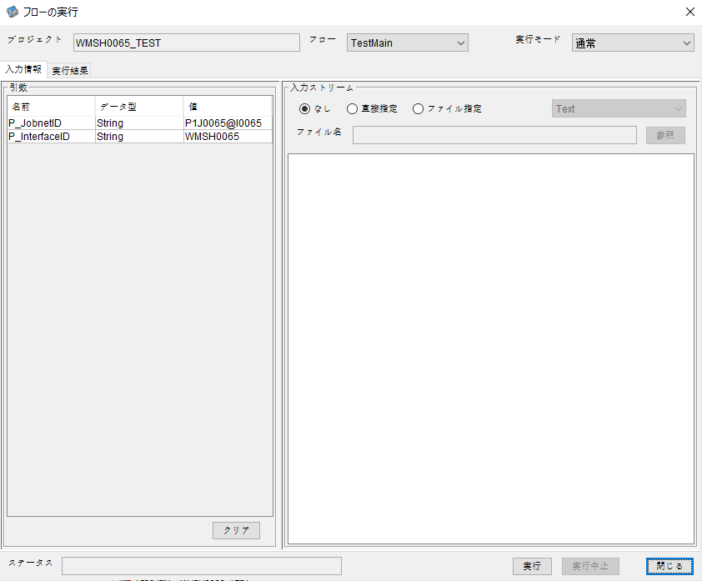

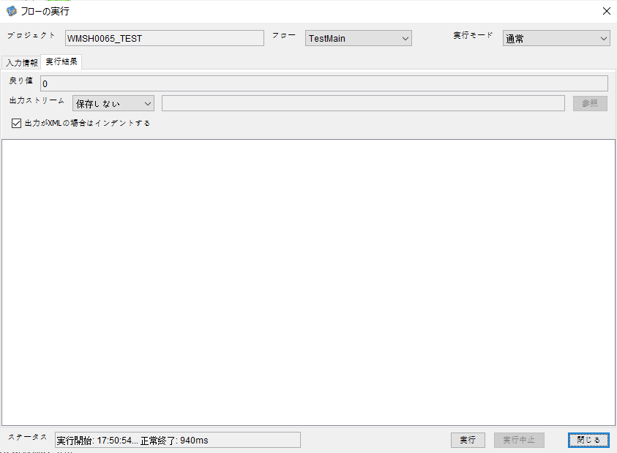

 |  | 行 | 日時 | レベル | メッセージ
 |  | 11062 | 2026-05-19T17:50:54.955 JST | INFO |  | FLEX_I_0003: [f3e474d1-934d-4887-86ee-9fd0ed7a30d0] サブフローの実行を開始します: /NH/connect/step3/isa_user10.WMSH0065.Main
 |  | 11063 | 2026-05-19T17:50:54.955 JST | INFO |  | FLEX_I_0003: [f3e474d1-934d-4887-86ee-9fd0ed7a30d0] サブフローの実行を開始します: /NH/connect/step3/isa_user10.MappingPreProcessing.MappingPreProcessing
 |  | 11064 | 2026-05-19T17:50:54.956 JST | INFO |  | FLEX_I_0003: [f3e474d1-934d-4887-86ee-9fd0ed7a30d0] サブフローの実行を開始します: /NH/connect/step3/isa_user10.Common.LogOutput
 |  | 11065 | 2026-05-19T17:50:54.956 JST | INFO |  | FLEX_I_0051: [f3e474d1-934d-4887-86ee-9fd0ed7a30d0] 情報(Log1) : 個別マッピング処理開始します。インターフェースID：WMSH0065 ASID：I0065 ジョブネットID：P1J0065
 |  | 11066 | 2026-05-19T17:50:54.956 JST | INFO |  | FLEX_I_0004: [f3e474d1-934d-4887-86ee-9fd0ed7a30d0] サブフローの実行が終了しました: /NH/connect/step3/isa_user10.Common.LogOutput [0ms]
 |  | 11067 | 2026-05-19T17:50:54.957 JST | INFO |  | FLEX_I_0003: [f3e474d1-934d-4887-86ee-9fd0ed7a30d0] サブフローの実行を開始します: /NH/connect/step3/isa_user10.Common.InputParameterCheck
 |  | 11068 | 2026-05-19T17:50:54.957 JST | INFO |  | FLEX_I_0004: [f3e474d1-934d-4887-86ee-9fd0ed7a30d0] サブフローの実行が終了しました: /NH/connect/step3/isa_user10.Common.InputParameterCheck [0ms]
 |  | 11069 | 2026-05-19T17:50:54.957 JST | INFO |  | FLEX_I_0003: [f3e474d1-934d-4887-86ee-9fd0ed7a30d0] サブフローの実行を開始します: /NH/connect/step3/isa_user10.Common.SettingInit
 |  | 11070 | 2026-05-19T17:50:54.977 JST | INFO |  | FLEX_I_0004: [f3e474d1-934d-4887-86ee-9fd0ed7a30d0] サブフローの実行が終了しました: /NH/connect/step3/isa_user10.Common.SettingInit [20ms]
 |  | 11071 | 2026-05-19T17:50:54.978 JST | INFO |  | FLEX_I_0003: [f3e474d1-934d-4887-86ee-9fd0ed7a30d0] サブフローの実行を開始します: /NH/connect/step3/isa_user10.Common.ParameterFileGet
 |  | 11072 | 2026-05-19T17:50:54.988 JST | INFO |  | FLEX_I_0004: [f3e474d1-934d-4887-86ee-9fd0ed7a30d0] サブフローの実行が終了しました: /NH/connect/step3/isa_user10.Common.ParameterFileGet [10ms]
 |  | 11073 | 2026-05-19T17:50:54.988 JST | INFO |  | FLEX_I_0003: [f3e474d1-934d-4887-86ee-9fd0ed7a30d0] サブフローの実行を開始します: /NH/connect/step3/isa_user10.Common_FileSendReceive.WorkFileDelete
 |  | 11074 | 2026-05-19T17:50:54.990 JST | INFO |  | FLEX_I_0004: [f3e474d1-934d-4887-86ee-9fd0ed7a30d0] サブフローの実行が終了しました: /NH/connect/step3/isa_user10.Common_FileSendReceive.WorkFileDelete [2ms]
 |  | 11075 | 2026-05-19T17:50:54.991 JST | INFO |  | FLEX_I_0003: [f3e474d1-934d-4887-86ee-9fd0ed7a30d0] サブフローの実行を開始します: /NH/connect/step3/isa_user10.Common.ParameterFileGet
 |  | 11076 | 2026-05-19T17:50:54.998 JST | INFO |  | FLEX_I_0004: [f3e474d1-934d-4887-86ee-9fd0ed7a30d0] サブフローの実行が終了しました: /NH/connect/step3/isa_user10.Common.ParameterFileGet [7ms]
 |  | 11077 | 2026-05-19T17:50:54.999 JST | INFO |  | FLEX_I_0003: [f3e474d1-934d-4887-86ee-9fd0ed7a30d0] サブフローの実行を開始します: /NH/connect/step3/isa_user10.Common_FileSendReceive.WorkFileDelete
 |  | 11078 | 2026-05-19T17:50:55.015 JST | INFO |  | FLEX_I_0004: [f3e474d1-934d-4887-86ee-9fd0ed7a30d0] サブフローの実行が終了しました: /NH/connect/step3/isa_user10.Common_FileSendReceive.WorkFileDelete [16ms]
 |  | 11079 | 2026-05-19T17:50:55.015 JST | INFO |  | FLEX_I_0003: [f3e474d1-934d-4887-86ee-9fd0ed7a30d0] サブフローの実行を開始します: /NH/connect/step3/isa_user10.Common_Conversion.GetConversionMst
 |  | 11080 | 2026-05-19T17:50:55.016 JST | INFO |  | FLEX_I_0004: [f3e474d1-934d-4887-86ee-9fd0ed7a30d0] サブフローの実行が終了しました: /NH/connect/step3/isa_user10.Common_Conversion.GetConversionMst [1ms]
 |  | 11081 | 2026-05-19T17:50:55.016 JST | INFO |  | FLEX_I_0004: [f3e474d1-934d-4887-86ee-9fd0ed7a30d0] サブフローの実行が終了しました: /NH/connect/step3/isa_user10.MappingPreProcessing.MappingPreProcessing [61ms]
 |  | 11082 | 2026-05-19T17:50:55.016 JST | INFO |  | FLEX_I_0003: [f3e474d1-934d-4887-86ee-9fd0ed7a30d0] サブフローの実行を開始します: /NH/connect/step3/isa_user10.WMSH0065.Mapping_Exec
 |  | 11083 | 2026-05-19T17:50:55.017 JST | INFO |  | FLEX_I_0003: [f3e474d1-934d-4887-86ee-9fd0ed7a30d0] サブフローの実行を開始します: /NH/connect/step3/isa_user10.FiletoFile.MappingPreProcessing
 |  | 11084 | 2026-05-19T17:50:55.019 JST | INFO |  | FLEX_I_0003: [f3e474d1-934d-4887-86ee-9fd0ed7a30d0] サブフローの実行を開始します: /NH/connect/step3/isa_user10.Common.ParameterFileGet
 |  | 11085 | 2026-05-19T17:50:55.027 JST | INFO |  | FLEX_I_0004: [f3e474d1-934d-4887-86ee-9fd0ed7a30d0] サブフローの実行が終了しました: /NH/connect/step3/isa_user10.Common.ParameterFileGet [8ms]
 |  | 11086 | 2026-05-19T17:50:55.036 JST | INFO |  | FLEX_I_0003: [f3e474d1-934d-4887-86ee-9fd0ed7a30d0] サブフローの実行を開始します: /NH/connect/step3/isa_user10.Common.ParameterFilePut
 |  | 11087 | 2026-05-19T17:50:55.040 JST | INFO |  | FLEX_I_0003: [f3e474d1-934d-4887-86ee-9fd0ed7a30d0] サブフローの実行を開始します: /NH/connect/step3/isa_user10.Common.ParameterFileGet
 |  | 11088 | 2026-05-19T17:50:55.048 JST | INFO |  | FLEX_I_0004: [f3e474d1-934d-4887-86ee-9fd0ed7a30d0] サブフローの実行が終了しました: /NH/connect/step3/isa_user10.Common.ParameterFileGet [8ms]
 |  | 11089 | 2026-05-19T17:50:55.060 JST | INFO |  | FLEX_I_0004: [f3e474d1-934d-4887-86ee-9fd0ed7a30d0] サブフローの実行が終了しました: /NH/connect/step3/isa_user10.Common.ParameterFilePut [24ms]
 |  | 11090 | 2026-05-19T17:50:55.060 JST | INFO |  | FLEX_I_0003: [f3e474d1-934d-4887-86ee-9fd0ed7a30d0] サブフローの実行を開始します: /NH/connect/step3/isa_user10.FiletoFile.PutParameterFileCaseMulitipleFiles
 |  | 11091 | 2026-05-19T17:50:55.061 JST | INFO |  | FLEX_I_0003: [f3e474d1-934d-4887-86ee-9fd0ed7a30d0] サブフローの実行を開始します: /NH/connect/step3/isa_user10.Common.ParameterFilePut
 |  | 11092 | 2026-05-19T17:50:55.064 JST | INFO |  | FLEX_I_0003: [f3e474d1-934d-4887-86ee-9fd0ed7a30d0] サブフローの実行を開始します: /NH/connect/step3/isa_user10.Common.ParameterFileGet
 |  | 11093 | 2026-05-19T17:50:55.073 JST | INFO |  | FLEX_I_0004: [f3e474d1-934d-4887-86ee-9fd0ed7a30d0] サブフローの実行が終了しました: /NH/connect/step3/isa_user10.Common.ParameterFileGet [9ms]
 |  | 11094 | 2026-05-19T17:50:55.084 JST | INFO |  | FLEX_I_0004: [f3e474d1-934d-4887-86ee-9fd0ed7a30d0] サブフローの実行が終了しました: /NH/connect/step3/isa_user10.Common.ParameterFilePut [23ms]
 |  | 11095 | 2026-05-19T17:50:55.085 JST | INFO |  | FLEX_I_0003: [f3e474d1-934d-4887-86ee-9fd0ed7a30d0] サブフローの実行を開始します: /NH/connect/step3/isa_user10.Common.ParameterFilePut
 |  | 11096 | 2026-05-19T17:50:55.089 JST | INFO |  | FLEX_I_0003: [f3e474d1-934d-4887-86ee-9fd0ed7a30d0] サブフローの実行を開始します: /NH/connect/step3/isa_user10.Common.ParameterFileGet
 |  | 11097 | 2026-05-19T17:50:55.097 JST | INFO |  | FLEX_I_0004: [f3e474d1-934d-4887-86ee-9fd0ed7a30d0] サブフローの実行が終了しました: /NH/connect/step3/isa_user10.Common.ParameterFileGet [8ms]
 |  | 11098 | 2026-05-19T17:50:55.107 JST | INFO |  | FLEX_I_0004: [f3e474d1-934d-4887-86ee-9fd0ed7a30d0] サブフローの実行が終了しました: /NH/connect/step3/isa_user10.Common.ParameterFilePut [22ms]
 |  | 11099 | 2026-05-19T17:50:55.108 JST | INFO |  | FLEX_I_0003: [f3e474d1-934d-4887-86ee-9fd0ed7a30d0] サブフローの実行を開始します: /NH/connect/step3/isa_user10.Common.ParameterFileGet
 |  | 11100 | 2026-05-19T17:50:55.117 JST | INFO |  | FLEX_I_0004: [f3e474d1-934d-4887-86ee-9fd0ed7a30d0] サブフローの実行が終了しました: /NH/connect/step3/isa_user10.Common.ParameterFileGet [9ms]
 |  | 11101 | 2026-05-19T17:50:55.117 JST | INFO |  | FLEX_I_0004: [f3e474d1-934d-4887-86ee-9fd0ed7a30d0] サブフローの実行が終了しました: /NH/connect/step3/isa_user10.FiletoFile.PutParameterFileCaseMulitipleFiles [57ms]
 |  | 11102 | 2026-05-19T17:50:55.117 JST | INFO |  | FLEX_I_0004: [f3e474d1-934d-4887-86ee-9fd0ed7a30d0] サブフローの実行が終了しました: /NH/connect/step3/isa_user10.FiletoFile.MappingPreProcessing [100ms]
 |  | 11103 | 2026-05-19T17:50:55.117 JST | INFO |  | FLEX_I_0003: [f3e474d1-934d-4887-86ee-9fd0ed7a30d0] サブフローの実行を開始します: /NH/connect/step3/isa_user10.WMSH0065.Mapping_Caller
 |  | 11104 | 2026-05-19T17:50:55.130 JST | INFO |  | FLEX_I_0003: [f3e474d1-934d-4887-86ee-9fd0ed7a30d0] サブフローの実行を開始します: /NH/connect/step3/isa_user10.Mapping_0022-1.Mapping
 |  | 11105 | 2026-05-19T17:50:55.574 JST | INFO |  | FLEX_I_0004: [f3e474d1-934d-4887-86ee-9fd0ed7a30d0] サブフローの実行が終了しました: /NH/connect/step3/isa_user10.Mapping_0022-1.Mapping [444ms]
 |  | 11106 | 2026-05-19T17:50:55.575 JST | INFO |  | FLEX_I_0003: [f3e474d1-934d-4887-86ee-9fd0ed7a30d0] サブフローの実行を開始します: /NH/connect/step3/isa_user10.WMSH0065.Mapping_FilePut
 |  | 11107 | 2026-05-19T17:50:55.581 JST | INFO |  | FLEX_I_0004: [f3e474d1-934d-4887-86ee-9fd0ed7a30d0] サブフローの実行が終了しました: /NH/connect/step3/isa_user10.WMSH0065.Mapping_FilePut [6ms]
 |  | 11108 | 2026-05-19T17:50:55.581 JST | INFO |  | FLEX_I_0003: [f3e474d1-934d-4887-86ee-9fd0ed7a30d0] サブフローの実行を開始します: /NH/connect/step3/isa_user10.Mapping_0022-1.Mapping
 |  | 11109 | 2026-05-19T17:50:55.585 JST | INFO |  | FLEX_I_0004: [f3e474d1-934d-4887-86ee-9fd0ed7a30d0] サブフローの実行が終了しました: /NH/connect/step3/isa_user10.Mapping_0022-1.Mapping [4ms]
 |  | 11110 | 2026-05-19T17:50:55.586 JST | INFO |  | FLEX_I_0003: [f3e474d1-934d-4887-86ee-9fd0ed7a30d0] サブフローの実行を開始します: /NH/connect/step3/isa_user10.WMSH0065.Mapping_FilePut
 |  | 11111 | 2026-05-19T17:50:55.588 JST | INFO |  | FLEX_I_0004: [f3e474d1-934d-4887-86ee-9fd0ed7a30d0] サブフローの実行が終了しました: /NH/connect/step3/isa_user10.WMSH0065.Mapping_FilePut [2ms]
 |  | 11112 | 2026-05-19T17:50:55.589 JST | INFO |  | FLEX_I_0004: [f3e474d1-934d-4887-86ee-9fd0ed7a30d0] サブフローの実行が終了しました: /NH/connect/step3/isa_user10.WMSH0065.Mapping_Caller [472ms]
 |  | 11113 | 2026-05-19T17:50:55.589 JST | INFO |  | FLEX_I_0003: [f3e474d1-934d-4887-86ee-9fd0ed7a30d0] サブフローの実行を開始します: /NH/connect/step3/isa_user10.FiletoFile.MappingPostProcessing
 |  | 11114 | 2026-05-19T17:50:55.592 JST | INFO |  | FLEX_I_0003: [f3e474d1-934d-4887-86ee-9fd0ed7a30d0] サブフローの実行を開始します: /NH/connect/step3/isa_user10.Common.WarningLogOutput
 |  | 11115 | 2026-05-19T17:50:55.592 JST | INFO |  | FLEX_I_0003: [f3e474d1-934d-4887-86ee-9fd0ed7a30d0] サブフローの実行を開始します: /NH/connect/step3/isa_user10.Common.LogOutput
...

エビデンス(個別)
■1回目 正常系・0byteファイル

受信ファイルサイズが0byte

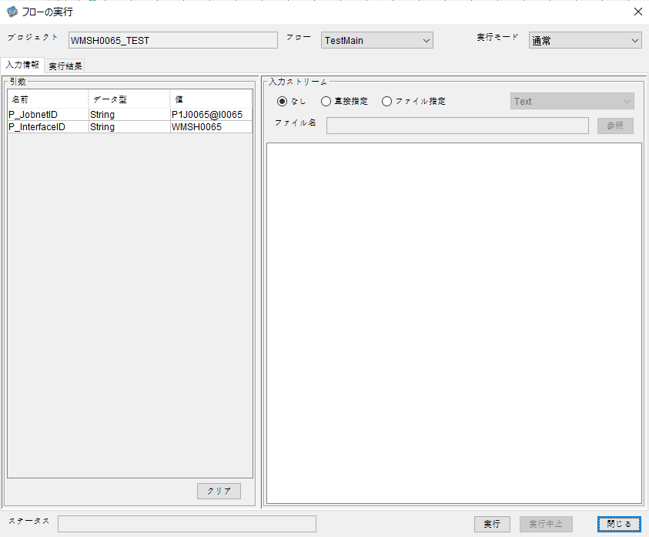

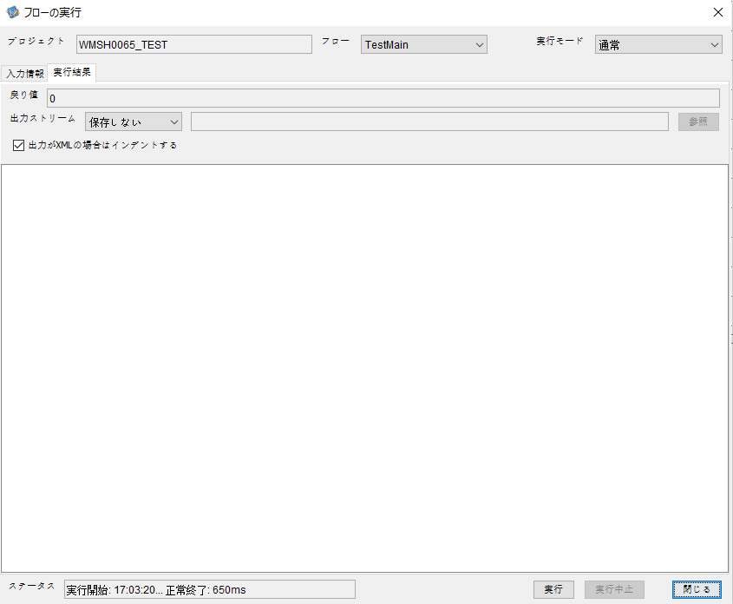

 |  | 行 | 日時 | レベル | メッセージ
 |  | 16178 | 2026-05-18T17:03:20.329 JST | INFO | FLEX_I_0003: [4514c359-3903-4f06-9e0d-f8be19b2d012] サブフローの実行を開始します: /NH/connect/step3/isa_user10.WMSH0065.Main
 |  | 16179 | 2026-05-18T17:03:20.387 JST | INFO | FLEX_I_0003: [4514c359-3903-4f06-9e0d-f8be19b2d012] サブフローの実行を開始します: /NH/connect/step3/isa_user10.MappingPreProcessing.MappingPreProcessing
 |  | 16180 | 2026-05-18T17:03:20.402 JST | INFO | FLEX_I_0003: [4514c359-3903-4f06-9e0d-f8be19b2d012] サブフローの実行を開始します: /NH/connect/step3/isa_user10.Common.LogOutput
 |  | 16181 | 2026-05-18T17:03:20.403 JST | INFO | FLEX_I_0051: [4514c359-3903-4f06-9e0d-f8be19b2d012] 情報(Log1) : 個別マッピング処理開始します。インターフェースID：WMSH0065 ASID：I0065 ジョブネットID：P1J0065
 |  | 16182 | 2026-05-18T17:03:20.403 JST | INFO | FLEX_I_0004: [4514c359-3903-4f06-9e0d-f8be19b2d012] サブフローの実行が終了しました: /NH/connect/step3/isa_user10.Common.LogOutput [1ms]
 |  | 16183 | 2026-05-18T17:03:20.404 JST | INFO | FLEX_I_0003: [4514c359-3903-4f06-9e0d-f8be19b2d012] サブフローの実行を開始します: /NH/connect/step3/isa_user10.Common.InputParameterCheck
 |  | 16184 | 2026-05-18T17:03:20.404 JST | INFO | FLEX_I_0004: [4514c359-3903-4f06-9e0d-f8be19b2d012] サブフローの実行が終了しました: /NH/connect/step3/isa_user10.Common.InputParameterCheck [0ms]
...
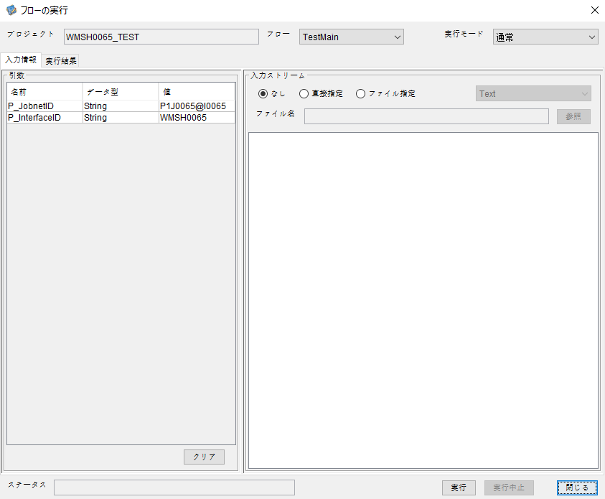

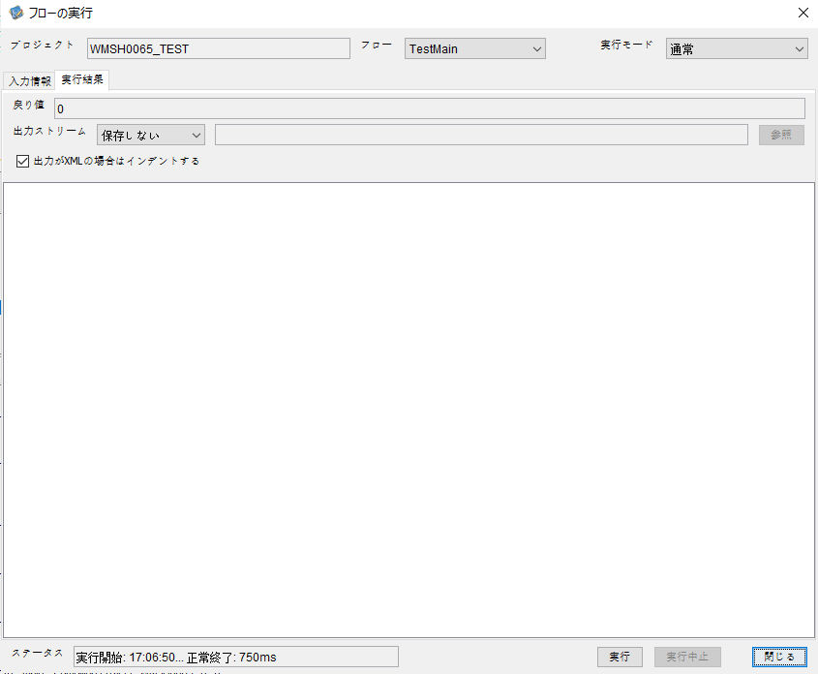

 |  | 行 | 日時 | レベル | メッセージ
 |  | 16549 | 2026-05-18T17:06:50.182 JST | INFO | FLEX_I_0003: [a0f67ad2-597e-4990-8a6d-808ab9719197] サブフローの実行を開始します: /NH/connect/step3/isa_user10.WMSH0065.Main
 |  | 16550 | 2026-05-18T17:06:50.234 JST | INFO | FLEX_I_0003: [a0f67ad2-597e-4990-8a6d-808ab9719197] サブフローの実行を開始します: /NH/connect/step3/isa_user10.MappingPreProcessing.MappingPreProcessing
 |  | 16551 | 2026-05-18T17:06:50.245 JST | INFO | FLEX_I_0003: [a0f67ad2-597e-4990-8a6d-808ab9719197] サブフローの実行を開始します: /NH/connect/step3/isa_user10.Common.LogOutput
 |  | 16552 | 2026-05-18T17:06:50.245 JST | INFO | FLEX_I_0051: [a0f67ad2-597e-4990-8a6d-808ab9719197] 情報(Log1) : 個別マッピング処理開始します。インターフェースID：WMSH0065 ASID：I0065 ジョブネットID：P1J0065
 |  | 16553 | 2026-05-18T17:06:50.245 JST | INFO | FLEX_I_0004: [a0f67ad2-597e-4990-8a6d-808ab9719197] サブフローの実行が終了しました: /NH/connect/step3/isa_user10.Common.LogOutput [0ms]
 |  | 16554 | 2026-05-18T17:06:50.245 JST | INFO | FLEX_I_0003: [a0f67ad2-597e-4990-8a6d-808ab9719197] サブフローの実行を開始します: /NH/connect/step3/isa_user10.Common.InputParameterCheck
 |  | 16555 | 2026-05-18T17:06:50.246 JST | INFO | FLEX_I_0004: [a0f67ad2-597e-4990-8a6d-808ab9719197] サブフローの実行が終了しました: /NH/connect/step3/isa_user10.Common.InputParameterCheck [1ms]
 |  | 16556 | 2026-05-18T17:06:50.246 JST | INFO | FLEX_I_0003: [a0f67ad2-597e-4990-8a6d-808ab9719197] サブフローの実行を開始します: /NH/connect/step3/isa_user10.Common.SettingInit
...


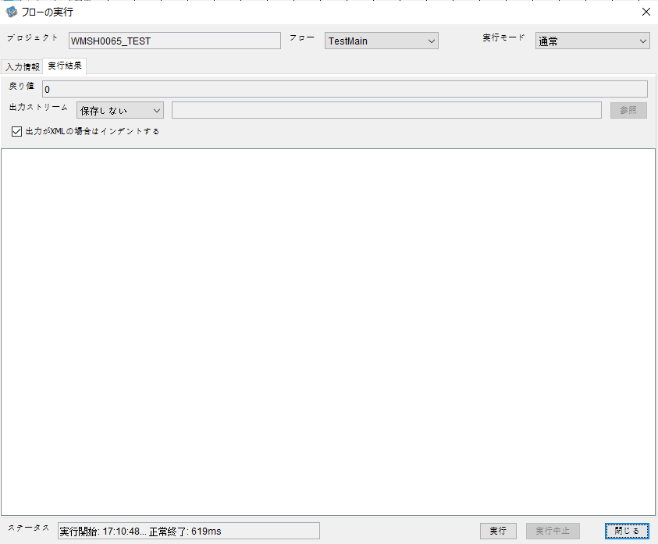

 |  | 行 | 日時 | レベル | メッセージ
 |  | 16842 | 2026-05-18T17:10:49.010 JST | INFO | FLEX_I_0003: [a8c5f8eb-1635-4aef-84d9-96dd028bd3d1] サブフローの実行を開始します: /NH/connect/step3/isa_user10.WMSH0065.Main
 |  | 16843 | 2026-05-18T17:10:49.055 JST | INFO | FLEX_I_0003: [a8c5f8eb-1635-4aef-84d9-96dd028bd3d1] サブフローの実行を開始します: /NH/connect/step3/isa_user10.MappingPreProcessing.MappingPreProcessing
 |  | 16844 | 2026-05-18T17:10:49.055 JST | INFO | FLEX_I_0003: [a8c5f8eb-1635-4aef-84d9-96dd028bd3d1] サブフローの実行を開始します: /NH/connect/step3/isa_user10.Common.LogOutput
 |  | 16845 | 2026-05-18T17:10:49.056 JST | INFO | FLEX_I_0051: [a8c5f8eb-1635-4aef-84d9-96dd028bd3d1] 情報(Log1) : 個別マッピング処理開始します。インターフェースID：WMSH0065 ASID：I0065 ジョブネットID：P1J0065
 |  | 16846 | 2026-05-18T17:10:49.056 JST | INFO | FLEX_I_0004: [a8c5f8eb-1635-4aef-84d9-96dd028bd3d1] サブフローの実行が終了しました: /NH/connect/step3/isa_user10.Common.LogOutput [1ms]
 |  | 16847 | 2026-05-18T17:10:49.056 JST | INFO | FLEX_I_0003: [a8c5f8eb-1635-4aef-84d9-96dd028bd3d1] サブフローの実行を開始します: /NH/connect/step3/isa_user10.Common.InputParameterCheck
 |  | 16848 | 2026-05-18T17:10:49.056 JST | INFO | FLEX_I_0004: [a8c5f8eb-1635-4aef-84d9-96dd028bd3d1] サブフローの実行が終了しました: /NH/connect/step3/isa_user10.Common.InputParameterCheck [0ms]
 |  | 16849 | 2026-05-18T17:10:49.057 JST | INFO | FLEX_I_0003: [a8c5f8eb-1635-4aef-84d9-96dd028bd3d1] サブフローの実行を開始します: /NH/connect/step3/isa_user10.Common.SettingInit
...


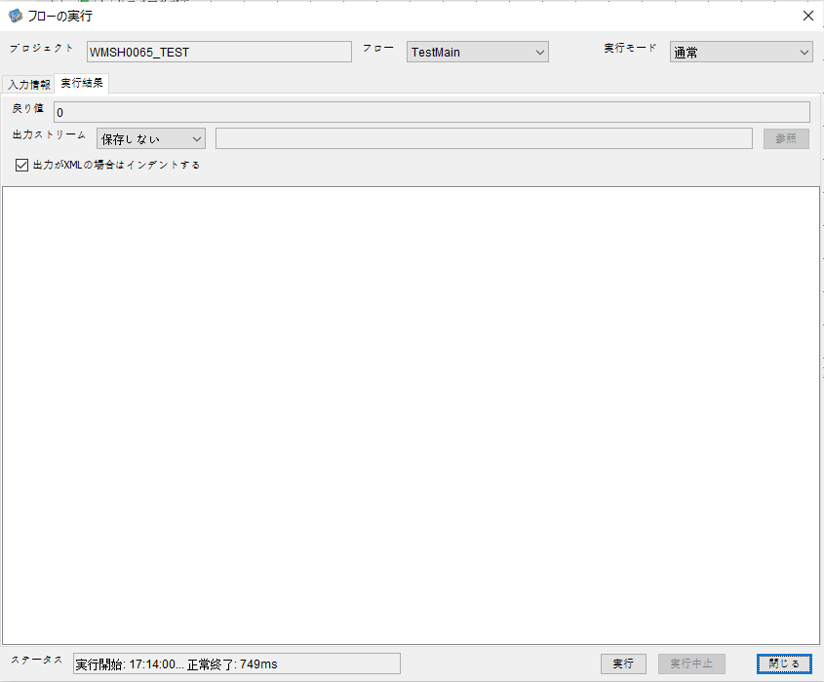

 |  | 行 | 日時 | レベル | メッセージ
 |  | 17184 | 2026-05-18T17:14:00.546 JST | INFO | FLEX_I_0003: [4a3683df-6d6a-4985-99ae-a11233bbeef6] サブフローの実行を開始します: /NH/connect/step3/isa_user10.WMSH0065.Main
 |  | 17185 | 2026-05-18T17:14:00.598 JST | INFO | FLEX_I_0003: [4a3683df-6d6a-4985-99ae-a11233bbeef6] サブフローの実行を開始します: /NH/connect/step3/isa_user10.MappingPreProcessing.MappingPreProcessing
 |  | 17186 | 2026-05-18T17:14:00.609 JST | INFO | FLEX_I_0003: [4a3683df-6d6a-4985-99ae-a11233bbeef6] サブフローの実行を開始します: /NH/connect/step3/isa_user10.Common.LogOutput
 |  | 17187 | 2026-05-18T17:14:00.609 JST | INFO | FLEX_I_0051: [4a3683df-6d6a-4985-99ae-a11233bbeef6] 情報(Log1) : 個別マッピング処理開始します。インターフェースID：WMSH0065 ASID：I0065 ジョブネットID：P1J0065
 |  | 17188 | 2026-05-18T17:14:00.609 JST | INFO | FLEX_I_0004: [4a3683df-6d6a-4985-99ae-a11233bbeef6] サブフローの実行が終了しました: /NH/connect/step3/isa_user10.Common.LogOutput [0ms]
 |  | 17189 | 2026-05-18T17:14:00.609 JST | INFO | FLEX_I_0003: [4a3683df-6d6a-4985-99ae-a11233bbeef6] サブフローの実行を開始します: /NH/connect/step3/isa_user10.Common.InputParameterCheck
 |  | 17190 | 2026-05-18T17:14:00.610 JST | INFO | FLEX_I_0004: [4a3683df-6d6a-4985-99ae-a11233bbeef6] サブフローの実行が終了しました: /NH/connect/step3/isa_user10.Common.InputParameterCheck [1ms]
...
 |  | 17239 | 2026-05-18T17:14:01.046 JST | INFO | FLEX_I_0004: [4a3683df-6d6a-4985-99ae-a11233bbeef6] サブフローの実行が終了しました: /NH/connect/step3/isa_user10.Common.ParameterFileGet [9ms]
 |  | 17240 | 2026-05-18T17:14:01.056 JST | INFO | FLEX_I_0004: [4a3683df-6d6a-4985-99ae-a11233bbeef6] サブフローの実行が終了しました: /NH/connect/step3/isa_user10.Common.ParameterFilePut [23ms]
 |  | 17241 | 2026-05-18T17:14:01.056 JST | INFO | FLEX_I_0004: [4a3683df-6d6a-4985-99ae-a11233bbeef6] サブフローの実行が終了しました: /NH/connect/step3/isa_user10.FiletoFile.MappingPostProcessing [27ms]
 |  | 17242 | 2026-05-18T17:14:01.056 JST | INFO | FLEX_I_0004: [4a3683df-6d6a-4985-99ae-a11233bbeef6] サブフローの実行が終了しました: /NH/connect/step3/isa_user10.WMSH0065.Mapping_Exec [205ms]
 |  | 17243 | 2026-05-18T17:14:01.062 JST | INFO | FLEX_I_0003: [4a3683df-6d6a-4985-99ae-a11233bbeef6] サブフローの実行を開始します: /NH/connect/step3/isa_user10.MappingPostProcessing.MappingPostProcessing
 |  | 17244 | 2026-05-18T17:14:01.063 JST | INFO | FLEX_I_0003: [4a3683df-6d6a-4985-99ae-a11233bbeef6] サブフローの実行を開始します: /NH/connect/step3/isa_user10.Common.LogOutput
 |  | 17245 | 2026-05-18T17:14:01.063 JST | INFO | FLEX_I_0051: [4a3683df-6d6a-4985-99ae-a11233bbeef6] 情報(Log1) : 個別マッピング処理終了します。インターフェースID：WMSH0065 ASID：I0065 ジョブネットID：P1J0065
 |  | 17246 | 2026-05-18T17:14:01.063 JST | INFO | FLEX_I_0004: [4a3683df-6d6a-4985-99ae-a11233bbeef6] サブフローの実行が終了しました: /NH/connect/step3/isa_user10.Common.LogOutput [0ms]
 |  | 17247 | 2026-05-18T17:14:01.063 JST | INFO | FLEX_I_0004: [4a3683df-6d6a-4985-99ae-a11233bbeef6] サブフローの実行が終了しました: /NH/connect/step3/isa_user10.MappingPostProcessing.MappingPostProcessing [1ms]
 |  | 17248 | 2026-05-18T17:14:01.063 JST | INFO | FLEX_I_0004: [4a3683df-6d6a-4985-99ae-a11233bbeef6] サブフローの実行が終了しました: /NH/connect/step3/isa_user10.WMSH0065.Main [517ms]
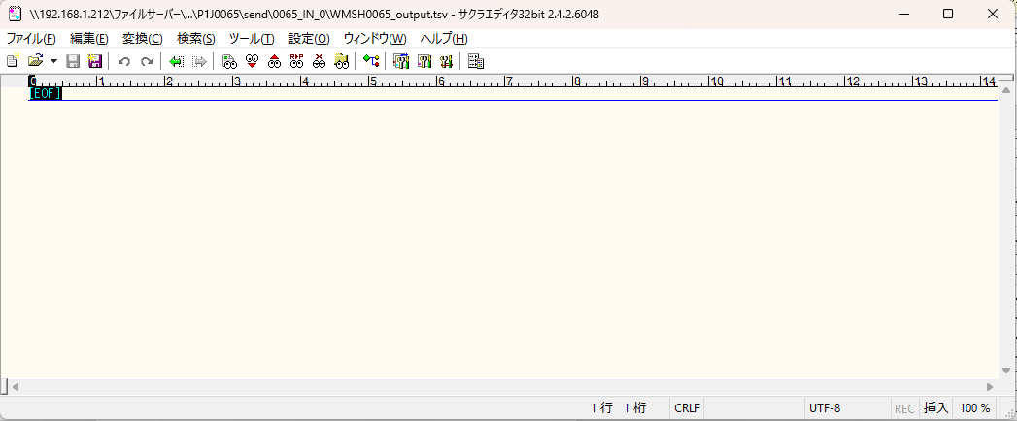
 | No.2-1-1

■5回目正常系・列分割→行変換確認（明細1件）

 | No.2-1-2





 |  | 行 | 日時 | レベル | メッセージ
 |  | 17540 | 2026-05-18T17:17:07.083 JST | INFO | FLEX_I_0003: [7e5b2c73-f612-4f46-a491-c88b3cfaa3e1] サブフローの実行を開始します: /NH/connect/step3/isa_user10.WMSH0065.Main
 |  | 17541 | 2026-05-18T17:17:07.084 JST | INFO | FLEX_I_0003: [7e5b2c73-f612-4f46-a491-c88b3cfaa3e1] サブフローの実行を開始します: /NH/connect/step3/isa_user10.MappingPreProcessing.MappingPreProcessing
 |  | 17542 | 2026-05-18T17:17:07.085 JST | INFO | FLEX_I_0003: [7e5b2c73-f612-4f46-a491-c88b3cfaa3e1] サブフローの実行を開始します: /NH/connect/step3/isa_user10.Common.LogOutput
 |  | 17543 | 2026-05-18T17:17:07.086 JST | INFO | FLEX_I_0051: [7e5b2c73-f612-4f46-a491-c88b3cfaa3e1] 情報(Log1) : 個別マッピング処理開始します。インターフェースID：WMSH0065 ASID：I0065 ジョブネットID：P1J0065
 |  | 17544 | 2026-05-18T17:17:07.086 JST | INFO | FLEX_I_0004: [7e5b2c73-f612-4f46-a491-c88b3cfaa3e1] サブフローの実行が終了しました: /NH/connect/step3/isa_user10.Common.LogOutput [1ms]
 |  | 17545 | 2026-05-18T17:17:07.087 JST | INFO | FLEX_I_0003: [7e5b2c73-f612-4f46-a491-c88b3cfaa3e1] サブフローの実行を開始します: /NH/connect/step3/isa_user10.Common.InputParameterCheck
 |  | 17546 | 2026-05-18T17:17:07.087 JST | INFO | FLEX_I_0004: [7e5b2c73-f612-4f46-a491-c88b3cfaa3e1] サブフローの実行が終了しました: /NH/connect/step3/isa_user10.Common.InputParameterCheck [0ms]
 |  | 17547 | 2026-05-18T17:17:07.087 JST | INFO | FLEX_I_0003: [7e5b2c73-f612-4f46-a491-c88b3cfaa3e1] サブフローの実行を開始します: /NH/connect/step3/isa_user10.Common.SettingInit
...
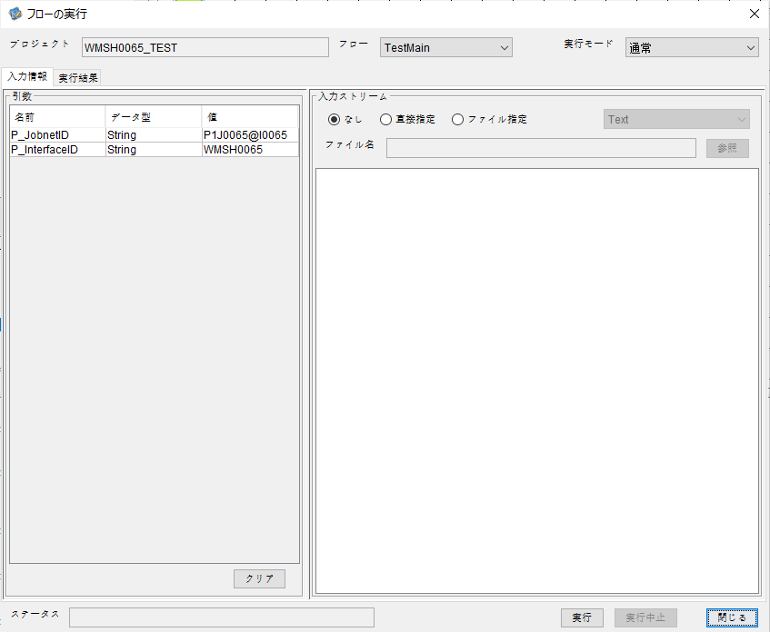

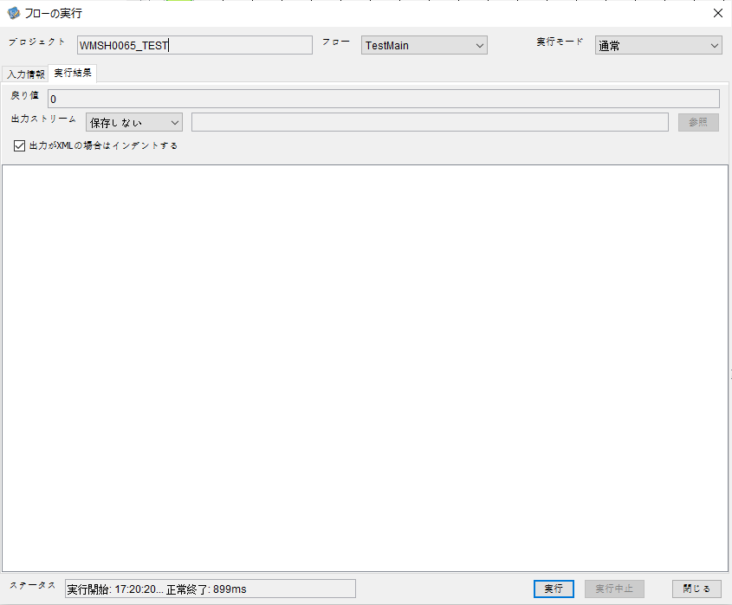

 |  | 行 | 日時 | レベル | メッセージ
 |  | 17831 | 2026-05-18T17:20:20.749 JST | INFO | FLEX_I_0003: [27367b32-a673-432a-908c-c22703afe878] サブフローの実行を開始します: /NH/connect/step3/isa_user10.WMSH0065.Main
 |  | 17832 | 2026-05-18T17:20:20.800 JST | INFO | FLEX_I_0003: [27367b32-a673-432a-908c-c22703afe878] サブフローの実行を開始します: /NH/connect/step3/isa_user10.MappingPreProcessing.MappingPreProcessing
 |  | 17833 | 2026-05-18T17:20:20.811 JST | INFO | FLEX_I_0003: [27367b32-a673-432a-908c-c22703afe878] サブフローの実行を開始します: /NH/connect/step3/isa_user10.Common.LogOutput
 |  | 17834 | 2026-05-18T17:20:20.812 JST | INFO | FLEX_I_0051: [27367b32-a673-432a-908c-c22703afe878] 情報(Log1) : 個別マッピング処理開始します。インターフェースID：WMSH0065 ASID：I0065 ジョブネットID：P1J0065
 |  | 17835 | 2026-05-18T17:20:20.812 JST | INFO | FLEX_I_0004: [27367b32-a673-432a-908c-c22703afe878] サブフローの実行が終了しました: /NH/connect/step3/isa_user10.Common.LogOutput [1ms]
 |  | 17836 | 2026-05-18T17:20:20.812 JST | INFO | FLEX_I_0003: [27367b32-a673-432a-908c-c22703afe878] サブフローの実行を開始します: /NH/connect/step3/isa_user10.Common.InputParameterCheck
 |  | 17837 | 2026-05-18T17:20:20.812 JST | INFO | FLEX_I_0004: [27367b32-a673-432a-908c-c22703afe878] サブフローの実行が終了しました: /NH/connect/step3/isa_user10.Common.InputParameterCheck [0ms]
 |  | 17838 | 2026-05-18T17:20:20.813 JST | INFO | FLEX_I_0003: [27367b32-a673-432a-908c-c22703afe878] サブフローの実行を開始します: /NH/connect/step3/isa_user10.Common.SettingInit
...




 |  | 行 | 日時 | レベル | メッセージ
 |  | 18098 | 2026-05-18T17:24:52.202 JST | INFO | FLEX_I_0003: [74d14429-10bb-4045-95e7-a2f88492ed63] サブフローの実行を開始します: /NH/connect/step3/isa_user10.WMSH0065.Main
 |  | 18099 | 2026-05-18T17:24:52.203 JST | INFO | FLEX_I_0003: [74d14429-10bb-4045-95e7-a2f88492ed63] サブフローの実行を開始します: /NH/connect/step3/isa_user10.MappingPreProcessing.MappingPreProcessing
 |  | 18100 | 2026-05-18T17:24:52.204 JST | INFO | FLEX_I_0003: [74d14429-10bb-4045-95e7-a2f88492ed63] サブフローの実行を開始します: /NH/connect/step3/isa_user10.Common.LogOutput
 |  | 18101 | 2026-05-18T17:24:52.206 JST | INFO | FLEX_I_0051: [74d14429-10bb-4045-95e7-a2f88492ed63] 情報(Log1) : 個別マッピング処理開始します。インターフェースID：WMSH0065 ASID：I0065 ジョブネットID：P1J0065
 |  | 18102 | 2026-05-18T17:24:52.206 JST | INFO | FLEX_I_0004: [74d14429-10bb-4045-95e7-a2f88492ed63] サブフローの実行が終了しました: /NH/connect/step3/isa_user10.Common.LogOutput [2ms]
 |  | 18103 | 2026-05-18T17:24:52.206 JST | INFO | FLEX_I_0003: [74d14429-10bb-4045-95e7-a2f88492ed63] サブフローの実行を開始します: /NH/connect/step3/isa_user10.Common.InputParameterCheck
 |  | 18104 | 2026-05-18T17:24:52.206 JST | INFO | FLEX_I_0004: [74d14429-10bb-4045-95e7-a2f88492ed63] サブフローの実行が終了しました: /NH/connect/step3/isa_user10.Common.InputParameterCheck [0ms]
 |  | 18105 | 2026-05-18T17:24:52.207 JST | INFO | FLEX_I_0003: [74d14429-10bb-4045-95e7-a2f88492ed63] サブフローの実行を開始します: /NH/connect/step3/isa_user10.Common.SettingInit
...

エビデンス(マッピング)
■マッピング

■1回目

 | ■入力ファイル
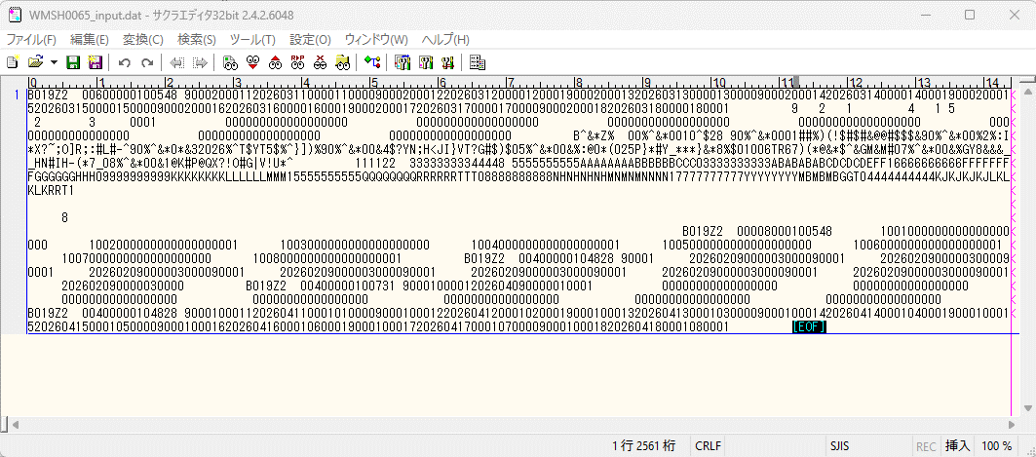

 | ■入力ファイルを比較する

 | ■出力ファイル
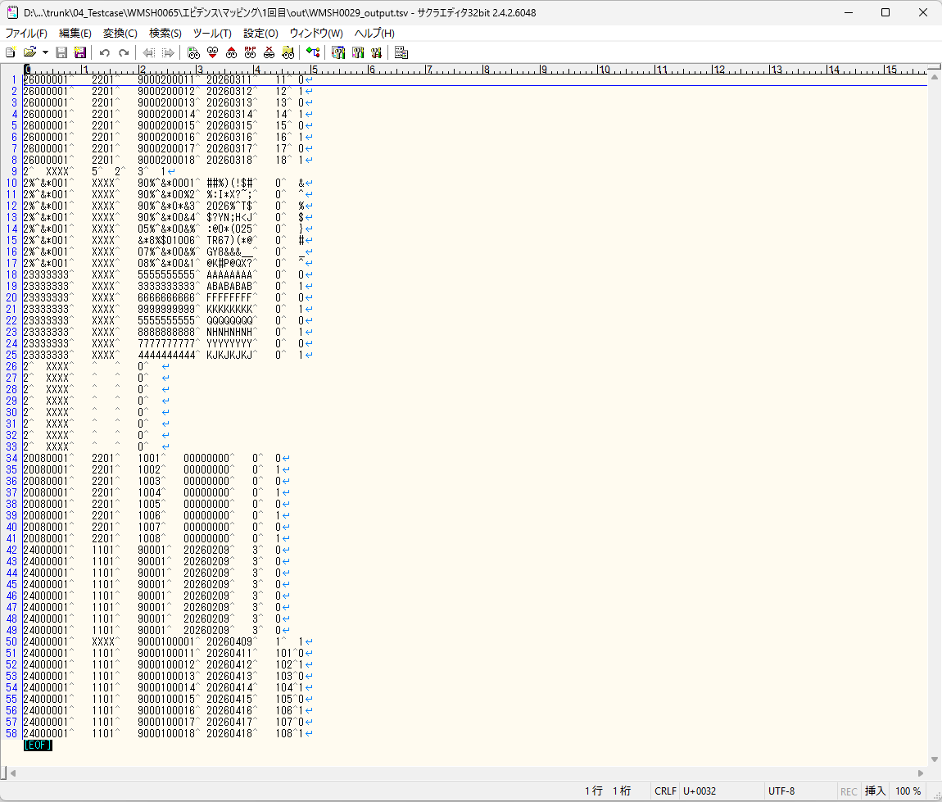

 | ■出力ファイルを比較する

エビデンス(マッピング)_20260520
■マッピング

■1回目

 | ■入力ファイル
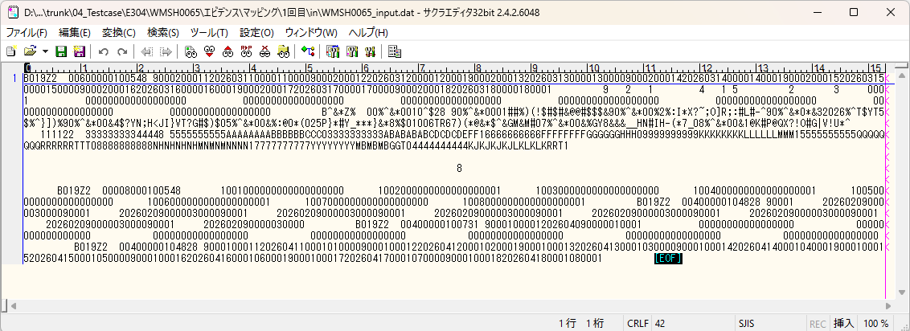

 | ■入力ファイルを比較する

 | ■出力ファイル
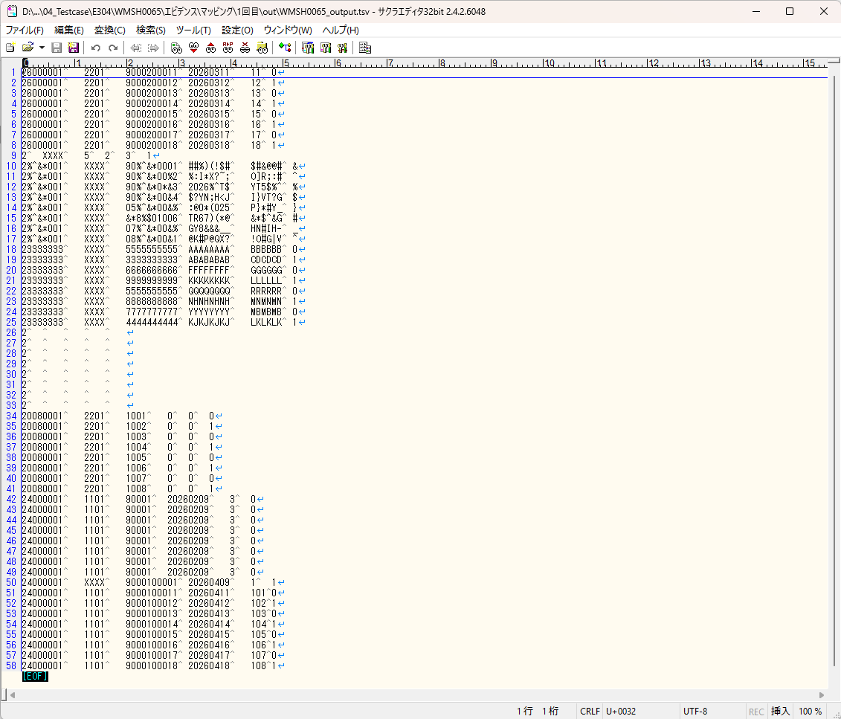

 | ■出力ファイルを比較する

基本情報
項目名 | 値
インターフェースID | WMSH0065
ジョブネットID | P1J0065@I0065
システム情報.中間ワーク親フォルダパス | \\192.168.1.212\ファイルサーバー\TEST_STEP3\MiddleWork\P1J0065
システム情報.送信ファイル格納フォルダ名 | send
個別マッピング用定義ファイル.作成ファイル名 | WMSH0065_output.tsv
個別マッピング定義用ファイル.保存フォルダ名 | 0065_IN_0
パラメータファイルパス | \\192.168.1.212\ファイルサーバー\TEST_STEP3\Work\P1J0065\parameter.conf
パラメータファイル.受信ファイル格納フォルダパス_[インターフェースID] | \\192.168.1.212\ファイルサーバー\TEST_STEP3\receive\P1J0065

テスト実施時の基本情報を記入

外部定義ファイル
...
テスト実施時の定義ファイル情報を記載
...

